画面一覧
画面一覧
共通情報 | システム名 | SYUBOARD |  |  |  |  | 作成者 | 井上 光、高橋 幸暉
 | 工程名 | システム設計 |  |  |  |  | 作成日付 | 2021-10-30
 | ドキュメント名 | SYUBOARD 画面設計 |  |  |  |  | バージョン | v1.0
書誌情報 | 書誌名称 | 画面一覧 |  |  |  |  | 更新者
 | 概要 | それぞれの画面の画面名などの一覧 |  |  |  |  | 更新日付

 |  |  | 階層
画面ID | 画面名 | 分類 | 階層1 | 階層2 | 階層3 | 概要 | 機能ID | 備考
G1-1-1 | ホーム画面（ログイン前） | トップ画面、入力フォーム、(一覧表示) | ホーム | - | - | ホーム画面
G1-2-1 | ログイン画面 | 入力フォーム | ホーム | ログイン | - | ログインする画面
G1-2-2 | 新規登録画面 | 入力フォーム | ホーム | 新規登録 | - | ユーザを作成する画面
G2-1-1 | ホーム画面（ログイン後） | トップ画面、入力フォーム、(一覧表示) | ホーム | - | - | ログインした後の画面
G2-1-2 | ホーム画面 タグ表示 | トップ画面、入力フォーム | ホーム | タグ表示 | - | タグを表示するための画面
G2-2-1 | ホーム画面 スレッド追加ボタン表示 | トップ画面、入力フォーム | ホーム | ボタン表示 | - | 追加ボタンを表示する画面
G2-2-2 | スレッド新規作成画面 | 入力フォーム | ホーム | 新規作成 | - | スレッドを新規に作成する画面
G2-3-1 | 検索結果画面 | 情報表示、入力フォーム | ホーム | 検索結果 | - | 検索結果を表示する画面
G2-4-1 | スレッド詳細画面 | 情報表示 | ホーム | 詳細 | - | スレッド内のチャットを表示する画面
G2-5-1 | 他ユーザプロフィール | 情報表示、入力フォーム | ホーム | プロフィール | - | 他のユーザのプロフィールを表示する画面
G2-6-1 | スレッドオプション表示 | 情報表示、入力フォーム | ホーム | オプション表示 | - | スレッドのオプションを表示する画面
G2-6-2 | スレッド変更画面 | 入力フォーム | ホーム | オプション表示 | 変更 | スレッドの概要を変更する画面
G2-6-3 | スレッド削除確認画面 | 情報表示 | ホーム | オプション表示 | 削除確認 | スレッドの削除確認をする画面
G2-7-1 | ホーム プロフィール | 情報表示、入力フォーム | ホーム | プロフィール | - | ユーザのプロフィールを表示する画面
G2-8-1 | フレンド画面 | 情報表示 | ホーム | フレンド | - | フレンドを表示する画面
G2-8-2 | 個人チャット画面 | 情報表示 | ホーム | フレンド | チャット | フレンドとのチャットを表示する画面
G2-8-3 | 個人通話画面 | 情報表示 | ホーム | フレンド | 通話 | フレンドとの通話をする画面
G2-9-1 | 通話表示画面 | 情報表示 | ホーム | グループ | - | 通話グループを表示する画面
G2-9-2 | グループ通話前画面 | 情報表示 | ホーム | グループ | 表示 | グループで通話する前の画面
G2-9-3 | グループ通話画面 | 情報表示 | ホーム | グループ | 通話 | グループで通話する画面
G2-9-4 | グループ通話画面（参加者表示） | 情報表示 | ホーム | グループ | 参加者 | グループで通話中の参加者を表示する画面
G2-9-5 | グループ通話画面（タグ） | 情報表示 | ホーム | グループ | タグ | グループ内のタグを表示する画面
G2-9-6 | グループ通話画面（チャット） | 情報表示、入力フォーム | ホーム | グループ | チャット | グループでチャットをする画面
G2-9-7 | グループ通話作成画面 | 情報表示、入力フォーム | ホーム | グループ | 作成 | グループの作成画面

【概要】
画面の説明文
【画面ID】
画面の識別番号
画面遷移図や
画面レイアウトと
対応させる
画面が果たす機能構成がわかるように、階層化する
【分類】
次の例より適切なものを選ぶ
複数の組み合わせもOK
・トップ画面
・入力フォーム
・情報表示
【階層】
画面の階層
画面IDの階層の深さと対応させる

画面遷移図
画面遷移図
共通情報 | システム名 | syuboard | 作成者 | 高橋 幸暉
 | 工程名 | システム設計 | 作成日付 | 2021-10-30
 | ドキュメント名 | syuboardの画面設計 | バージョン | v1.0
書誌情報 | 書誌名称 | 画面遷移図 | 更新者
 | 概要 | 画面の遷移を表す図 | 更新日付

【G1-1-1】
ホーム画面 （ログイン前）
【G1-2-2】
新規登録画面
【G2-1-1】
ホーム画面 （ログイン後）

【Gxx】
画面名

【G1-2-1】
ログイン画面

【G2-1-1】
ホーム画面 （ログイン後）
【G2-1-2】
ホーム画面 （タグ表示）

[ログイン]

【G2-2-1】
ホーム画面 スレッド追加ボタン表示
【G2-2-2】
スレッド新規作成画面
【G2-1-1】
ホーム画面

【G2-3-1】
検索結果画面

【G2-4-1】
スレッド詳細画面

【G2-5-1】
他ユーザプロフィール 画面

【G2-6-1】
スレッドオプション表示 画面
【G2-6-2】
スレッド変更 画面
【G2-6-3】
スレッド削除確認 画面

【G2-7-1】
プロフィール 画面

【G2-8-1】
フレンド画面
【G2-8-2】
個人チャット画面
【G2-8-3】
個人通話画面

【G2-9-1】
通話表示画面
【G2-9-2】
グループ通話前画面
【G2-9-3】
グループ通話画面

【G2-9-4】
グループ通話画面
(参加者表示)
【G2-9-5】
グループ通話画面
(タグ)
【G2-9-6】
グループ通話画面
(チャット)

【G2-9-7】
グループ通話作成画面

(G1-1-1)ホーム画面（ログイン前）
画面レイアウト定義
共通情報 |  | システム名 | SYUBOARD |  |  |  |  |  |  |  |  |  |  |  | 作成者 | 井上 光
 |  | 工程名 | システム設計 |  |  |  |  |  |  |  |  |  |  |  | 作成日付 | 20xx/xx/xx
 |  | ドキュメント名 | SYUBOARD 画面設計 |  |  |  |  |  |  |  |  |  |  |  | バージョン | v1.0
書誌情報 |  | 書誌名 |  |  |  |  |  |  |  |  |  |  |  |  | 更新者
 |  | 画面ID | G1-1-1 |  | 画面の名称 |  | ホーム画面（ログイン前） |  |  |  |  |  |  |  | 更新日付
④
 |  | 概要
⑤
レイアウト図 |  |  |  |  |  |  |  |  |  |  |  | 操作手順

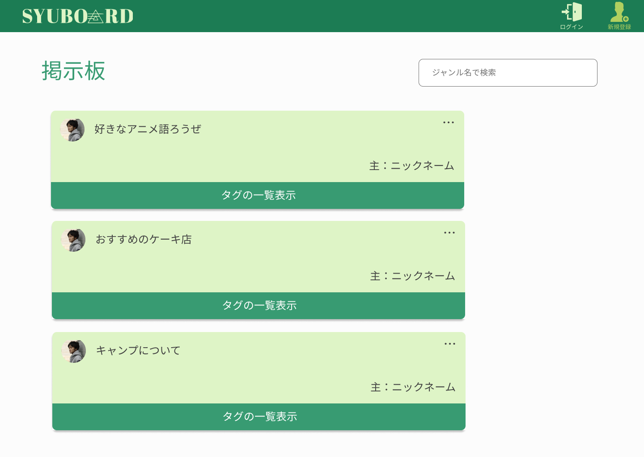
①
 |  |  |  |  |  |  |  |  |  |  |  | 1．ログイン画面に遷移する

 |  |  |  |  |  |  |  |  |  |  |  | 2．タグの一覧を行事する
②
③

④

使用する部品
識別ID | ラベル |  | 入力／表示 | 部品の種類 |  | 表示桁数 | 入力桁数 | データ型 | 文字種 | 初期表示 | 設定元 |  | 設定先 | 説明
1 | 検索 |  | 入力 | テキストボックス |  | 10 | 50 | 文字列 | 全角/半角 | - | - |  | - | ジャンル名を入力する
2 | - |  | - | - |  | - | - | - | - | - | - |  | - | それぞれのスレッド内に遷移
3 | - |  | - | - |  | - | - | - | - | - | - |  | -
4 | タグの一覧表示 |  | - | - |  | - | - | - | - | - | - |  | - | スレッドのタグを表示
5 | ログイン |  | - | アイコン（リンク） |  | - | - | - | - | - | - |  | - | ログイン画面に遷移する
6 | 新規登録 |  | - | アイコン（リンク） |  | - | - | - | - | - | - |  | - | 新規登録画面に遷移する

(G1-2-1)ログイン画面
画面レイアウト定義
共通情報 |  | システム名 | SYUBOARD |  |  |  |  |  |  |  |  |  |  |  | 作成者 | 井上 光
 |  | 工程名 | システム設計 |  |  |  |  |  |  |  |  |  |  |  | 作成日付 | 20xx/xx/xx
 |  | ドキュメント名 | SYUBOARD 画面設計 |  |  |  |  |  |  |  |  |  |  |  | バージョン | v1.0
書誌情報 |  | 書誌名 |  |  |  |  |  |  |  |  |  |  |  |  | 更新者
 |  | 画面ID | G1-2-1 |  | 画面の名称 |  | ログイン画面 |  |  |  |  |  |  |  | 更新日付
 |  | 概要
レイアウト図 |  |  |  |  |  |  |  |  |  |  |  | 操作手順
⑤
⑥
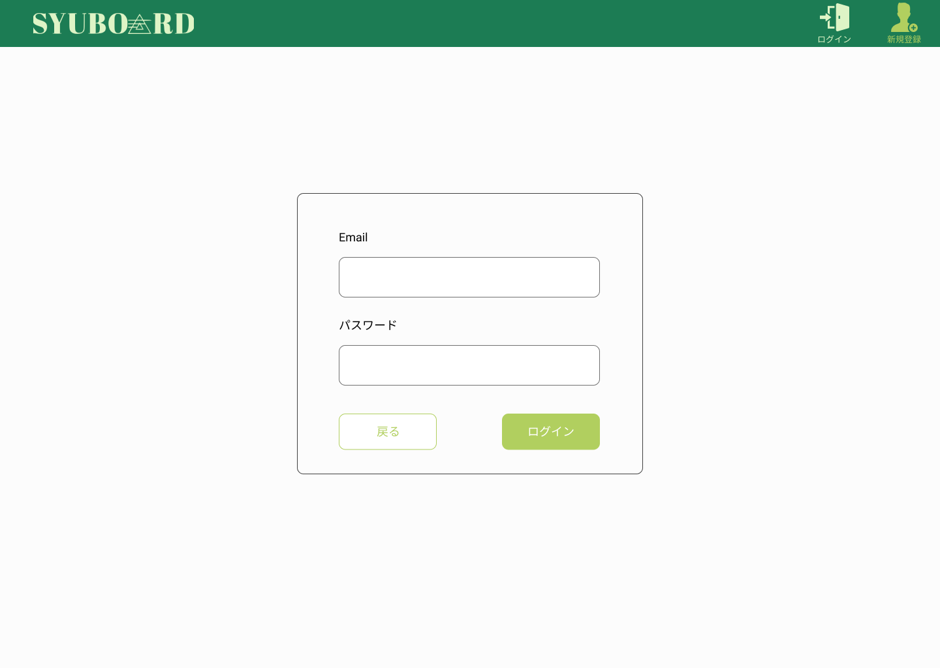

 |  |  |  |  |  |  |  |  |  |  |  | 1.ログインボタンを押す
 |  |  |  |  |  |  |  |  |  |  |  | 入力漏れがなかった場合はホーム画面（ログイン後）に遷移する
 |  |  |  |  |  |  |  |  |  |  |  | 既に登録されている又は登録しているものと違う場合は指示に従って
①
 |  |  |  |  |  |  |  |  |  |  |  | もう一度入力しなおす。
 |  |  |  |  |  |  |  |  |  |  |  | 2.戻るボタンを押し、ホーム画面（ログイン前）に遷移する
②

④
③

使用する部品
識別ID | ラベル |  | 入力／表示 | 部品の種類 |  | 表示桁数 | 入力桁数 | データ型 | 文字種 | 初期表示 | 設定元 |  | 設定先 | 説明
1 | Email |  | 入力 | テキストボックス |  | 30 | 50 | 文字列 | 全角/半角 | - | - |  | - | メールアドレスを入力する
2 | パスワード |  | 入力 | テキストボックス |  | 16 | 16 | 文字列 | 全角/半角 | - | - |  | - | パスワードを入力する
3 | ログイン |  | - | ボタン |  | - | - | - | - | - | - |  | - | ログイン前ホーム画面に遷移する
4 | パスワード |  | - | ボタン |  | - | - | - | - | - | - |  | - | ログイン後ホーム画面に遷移する
5 | 新規登録 |  | - | アイコン（リンク） |  | - | - | - | - | - | - |  | - | 新規登録画面に遷移する
6 | ログイン |  | - | アイコン（リンク） |  | - | - | - | - | - | - |  | - | ログイン画面に遷移する
 |  |  | -

(G1-2-2)新規登録画面
画面レイアウト定義
共通情報 |  | システム名 | SYUBOARD |  |  |  |  |  |  |  |  |  |  |  | 作成者 | 井上 光
 |  | 工程名 | システム設計 |  |  |  |  |  |  |  |  |  |  |  | 作成日付 | 20xx/xx/xx
 |  | ドキュメント名 | SYUBOARD 画面設計 |  |  |  |  |  |  |  |  |  |  |  | バージョン | v1.0
書誌情報 |  | 書誌名 |  |  |  |  |  |  |  |  |  |  |  |  | 更新者
 |  | 画面ID | G1-2-2 |  | 画面の名称 |  | 新規登録画面 |  |  |  |  |  |  |  | 更新日付
 |  | 概要
⑥
⑦
レイアウト図 |  |  |  |  |  |  |  |  |  |  |  | 操作手順

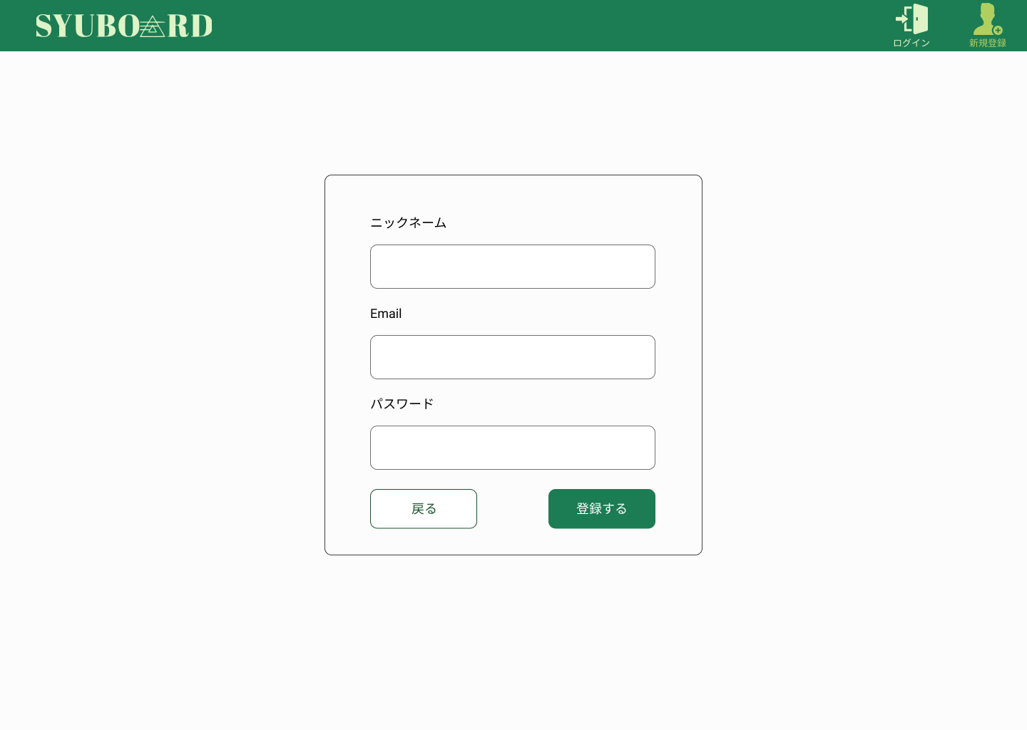
 |  |  |  |  |  |  |  |  |  |  |  | 1・登録ボタンを押す
 |  |  |  |  |  |  |  |  |  |  |  | 入力漏れがなければホーム画面（ログイン後）に遷移する

①
 |  |  |  |  |  |  |  |  |  |  |  | 2・戻るボタンを押しホーム画面（ログイン前）に遷移する

②

③

⑤
④

使用する部品
識別ID | ラベル |  | 入力／表示 | 部品の種類 |  | 表示桁数 | 入力桁数 | データ型 | 文字種 | 初期表示 | 設定元 |  | 設定先 | 説明
1 | ニックネーム |  | 入力 | テキストボックス |  | 10 | 10 | 文字列 | 全角/半角 | - | - |  | - | ニックネームを入力する
2 | Email |  | 入力 | テキストボックス |  | 30 | 50 | - | - | - | - |  | - | メールアドレスを入力する
3 | パスワード |  | 入力 | テキストボックス |  | 16 | 16 | 文字列 | 全角/半角 | - | - |  | - | パスワードを入力する
4 | 登録する |  | - | ボタン |  | - | - | - | - | - | - |  | - | ログイン後ホーム画面に遷移する
5 | 戻る |  | - | ボタン |  | - | - | - | - | - | - |  | - | ログイン前ホーム画面に遷移する
6 | ログイン |  | - | アイコン（リンク） |  | - | - | - | - | - | - |  | - | ログイン画面に遷移する
7 | 新規登録 |  | - | アイコン（リンク） |  | - | - | - | - | - | - |  | - | 同じ画面に遷移

(G2-1-1)ホーム画面（ログイン後）
画面レイアウト定義
共通情報 |  | システム名 | SYUBOARD |  |  |  |  |  |  |  |  |  |  |  | 作成者 | 井上 光
 |  | 工程名 | システム設計 |  |  |  |  |  |  |  |  |  |  |  | 作成日付 | 20xx/xx/xx
 |  | ドキュメント名 | SYUBOARD 画面設計 |  |  |  |  |  |  |  |  |  |  |  | バージョン | v1.0
書誌情報 |  | 書誌名 |  |  |  |  |  |  |  |  |  |  |  |  | 更新者
 |  | 画面ID | G2-1-1 |  | 画面の名称 |  | ホーム画面（ログイン後） |  |  |  |  |  |  |  | 更新日付
 |  | 概要
レイアウト図 |  |  |  |  |  |  |  |  |  |  |  | 操作手順
⑥
⑦
⑧
⑨
⑩

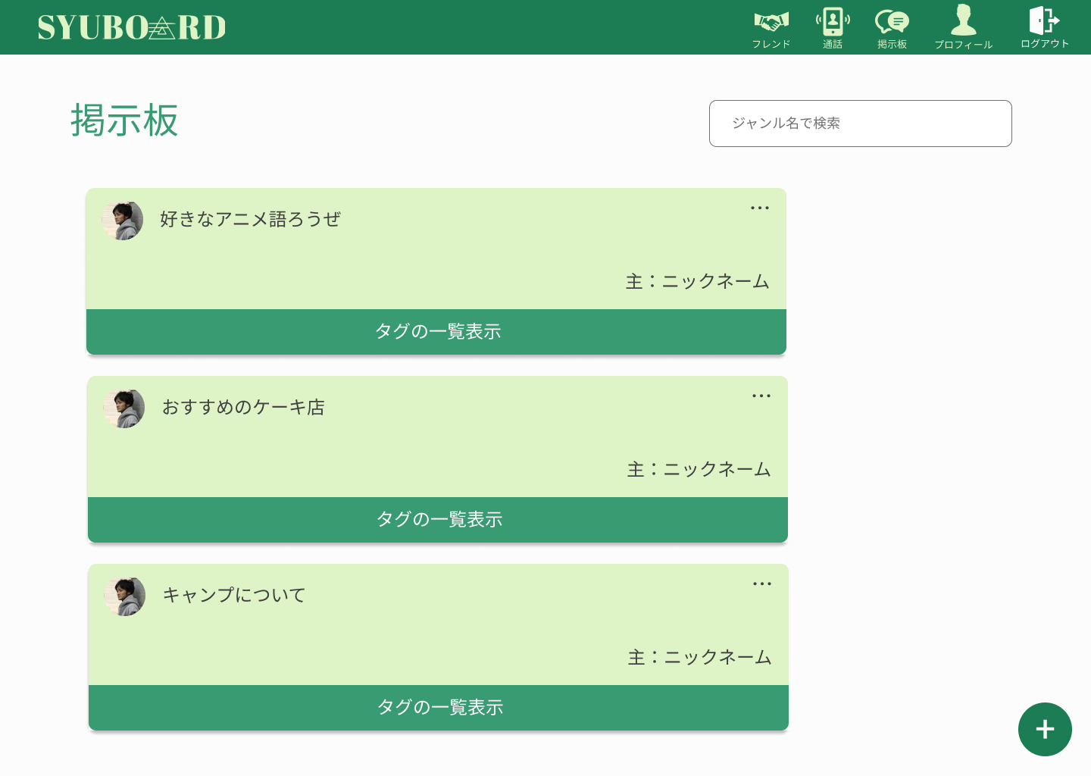
 |  |  |  |  |  |  |  |  |  |  |  | 1.それぞれのスレッド内に遷移する
①

②
③

④

⑤

使用する部品
識別ID | ラベル |  | 入力／表示 | 部品の種類 |  | 表示桁数 | 入力桁数 | データ型 | 文字種 | 初期表示 | 設定元 |  | 設定先 | 説明
1 | 検索 |  | 入力 | テキストボックス |  | 10 | 50 |  |  |  | - |  | - | ジャンル名を入力するテキストボックス
2 | スレッド |  | - | リンク |  | - | - | - | - | - | - |  | - | スレッド内に遷移する
3 | - |  | - | - |  | - | - | - | - | - | - |  | -
4 | タグの一覧表示 |  | - | - |  | - | - | - | - | - | - |  | - | スレッドのタグを一覧表示する
5 |  |  |  | ボタン |  | - | - | - | - | - | - |  | - | スレッドを立てるボタンを表示する
6 | フレンド |  | - | アイコン（リンク） |  | - | - | - | - | - | - |  | - | フレンド表示画面に遷移する
7 | 通話 |  | - | アイコン（リンク） |  | - | - | - | - | - | - |  | - | 通話画面に遷移する
8 | 掲示板 |  | - | アイコン（リンク） |  | - | - | - | - | - | - |  | - | 掲示板画面に遷移する
9 | プロフィール |  | - | アイコン（リンク） |  | - | - | - | - | - | - |  | - | プロフィール画面に遷移する
10 | ログアウト |  | - | アイコン（リンク） |  | - | - | - | - | - | - |  | - | ログアウト処理をする

(G2-1-2)ホーム画面 タグ表示
画面レイアウト定義
共通情報 |  | システム名 | SYUBOARD |  |  |  |  |  |  |  |  |  |  |  | 作成者 | 井上 光
 |  | 工程名 | システム設計 |  |  |  |  |  |  |  |  |  |  |  | 作成日付 | 20xx/xx/xx
①
 |  | ドキュメント名 | SYUBOARD 画面設計 |  |  |  |  |  |  |  |  |  |  |  | バージョン | v1.0
書誌情報 |  | 書誌名 |  |  |  |  |  |  |  |  |  |  |  |  | 更新者
 |  | 画面ID | G2-1-2 |  | 画面の名称 |  | ホーム タグ表示 |  |  |  |  |  |  |  | 更新日付
 |  | 概要
レイアウト図 |  |  |  |  |  |  |  |  |  |  |  | 操作手順
⑥
⑦
⑧
⑨
⑩

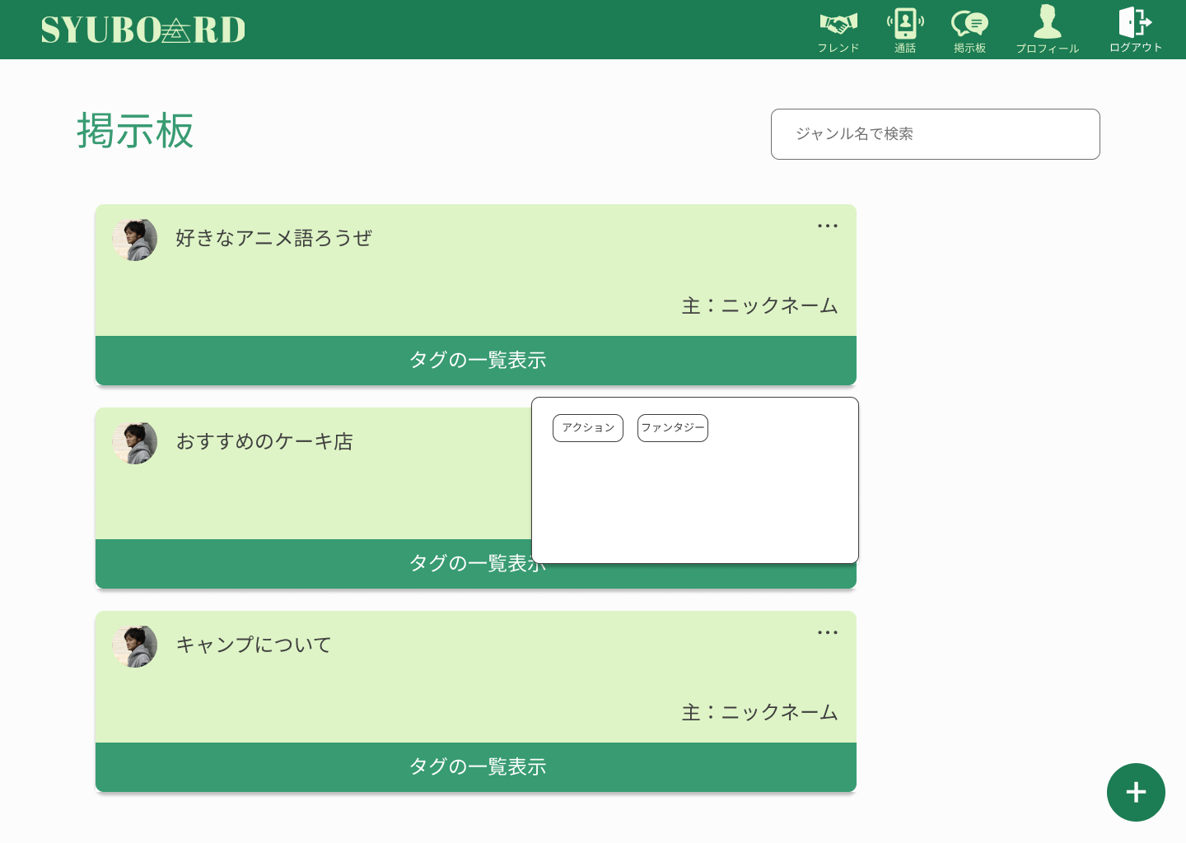
 |  |  |  |  |  |  |  |  |  |  |  | 1．スレッドのタグ一覧表示を押してスレッドのタグを表示する
①

②
③

④

⑤

使用する部品
識別ID | ラベル |  | 入力／表示 | 部品の種類 |  | 表示桁数 | 入力桁数 | データ型 | 文字種 | 初期表示 | 設定元 |  | 設定先 | 説明
1 | 検索 |  | 入力 | テキストボックス |  | 10 | 50 |  |  |  | - |  | - | ジャンル名を入力するテキストボックス
2 | スレッド |  | - | リンク |  | - | - | - | - | - | - |  | - | スレッド内に遷移する
3 | - |  | - | - |  | - | - | - | - | - | - |  | -
4 | タグの一覧表示 |  | - | - |  | - | - | - | - | - | - |  | - | スレッドのタグを一覧表示する
5 |  |  |  | ボタン |  | - | - | - | - | - | - |  | - | スレッドを立てるボタンを表示する
6 | フレンド |  | - | アイコン（リンク） |  | - | - | - | - | - | - |  | - | フレンド表示画面に遷移する
7 | 通話 |  | - | アイコン（リンク） |  | - | - | - | - | - | - |  | - | 通話画面に遷移する
8 | 掲示板 |  | - | アイコン（リンク） |  | - | - | - | - | - | - |  | - | 掲示板画面に遷移する
9 | プロフィール |  | - | アイコン（リンク） |  | - | - | - | - | - | - |  | - | プロフィール画面に遷移する
10 | ログアウト |  | - | アイコン（リンク） |  | - | - | - | - | - | - |  | - | ログアウト処理をする

(G2-2-1)ホームスレッド追加ボタン表示画面
画面レイアウト定義
共通情報 |  | システム名 | SYUBOARD |  |  |  |  |  |  |  |  |  |  |  | 作成者 | 井上 光
 |  | 工程名 | システム設計 |  |  |  |  |  |  |  |  |  |  |  | 作成日付 | 20xx/xx/xx
①
 |  | ドキュメント名 | SYUBOARD 画面設計 |  |  |  |  |  |  |  |  |  |  |  | バージョン | v1.0
書誌情報 |  | 書誌名 |  |  |  |  |  |  |  |  |  |  |  |  | 更新者
 |  | 画面ID | G2-2-1 |  | 画面の名称 |  | ホームスレッド追加ボタン表示 |  |  |  |  |  |  |  | 更新日付
 |  | 概要
⑦
⑧
⑨
⑩
⑪
レイアウト図 |  |  |  |  |  |  |  |  |  |  |  | 操作手順

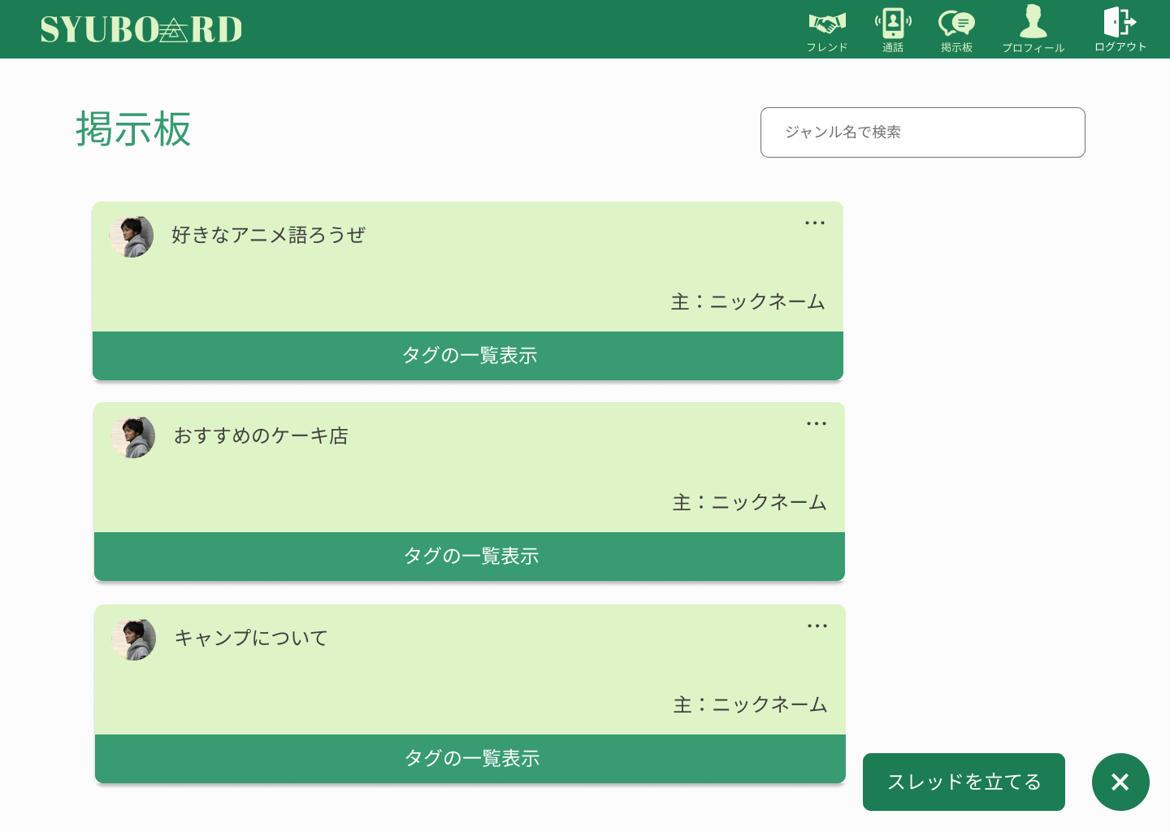
①
 |  |  |  |  |  |  |  |  |  |  |  | 1．スレッドを立てるボタン押し、スレッド作成画面に遷移

②
③

④

⑥

⑤

使用する部品
識別ID | ラベル |  | 入力／表示 | 部品の種類 |  | 表示桁数 | 入力桁数 | データ型 | 文字種 | 初期表示 | 設定元 |  | 設定先 | 説明
1 | 検索 |  | 入力 | テキストボックス |  | 10 | 50 |  |  |  | - |  | - | ジャンル名を入力するテキストボックス
2 | スレッド |  | - | リンク |  | - | - | - | - | - | - |  | - | スレッド内に遷移する
3 | - |  | - | - |  | - | - | - | - | - | - |  | -
4 | タグの一覧表示 |  | - | - |  | - | - | - | - | - | - |  | - | スレッドのタグを一覧表示する
5 | スレッドを立てる |  | - | ボタン |  | - | - | - | - | - | - |  | - | スレッド新規作成画面に遷移する
6 | - |  | - | ボタン |  | - | - | - | - | - | - |  | - | スレッドを立てるボタン表示する
7 | フレンド |  | - | アイコン（リンク） |  | - | - | - | - | - | - |  | - | フレンド表示画面に遷移する
8 | 通話 |  | - | アイコン（リンク） |  | - | - | - | - | - | - |  | - | 通話画面に遷移する
9 | 掲示板 |  | - | アイコン（リンク） |  | - | - | - | - | - | - |  | - | 掲示板画面に遷移する
10 | プロフィール |  | - | アイコン（リンク） |  | - | - | - | - | - | - |  | - | プロフィール画面に遷移する
11 | ログアウト |  | - | アイコン（リンク） |  | - | - | - | - | - | - |  | - | ログアウト処理をする

(G2-2-2)スレッド新規作成画面
画面レイアウト定義
共通情報 |  | システム名 | SYUBOARD |  |  |  |  |  |  |  |  |  |  |  | 作成者 | 井上 光
 |  | 工程名 | システム設計 |  |  |  |  |  |  |  |  |  |  |  | 作成日付 | 20xx/xx/xx
 |  | ドキュメント名 | SYUBOARD 画面設計 |  |  |  |  |  |  |  |  |  |  |  | バージョン | v1.0
書誌情報 |  | 書誌名 |  |  |  |  |  |  |  |  |  |  |  |  | 更新者
 |  | 画面ID | G2-2-2 |  | 画面の名称 |  | スレッド新規作成画面 |  |  |  |  |  |  |  | 更新日付
 |  | 概要
⑤
⑥
⑦
⑧
⑨
レイアウト図 |  |  |  |  |  |  |  |  |  |  |  | 操作手順

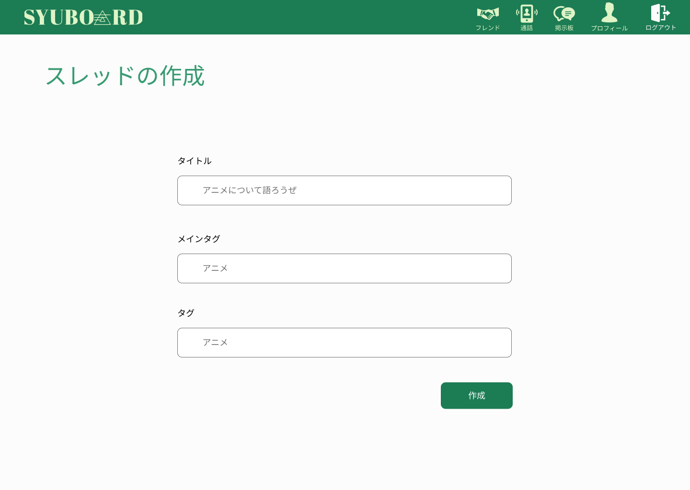
 |  |  |  |  |  |  |  |  |  |  |  | 1．タイトル、メインタグ、タグを入力し、作成ボタンを押して
 |  |  |  |  |  |  |  |  |  |  |  | スレッドを作成する

①

②

③

④

使用する部品
識別ID | ラベル |  | 入力／表示 | 部品の種類 |  | 表示桁数 | 入力桁数 | データ型 | 文字種 | 初期表示 | 設定元 |  | 設定先 | 説明
1 | タイトル |  | 入力 | テキストボックス |  | 10 | 50 | 文字列型 | 全角/半角 | - | - |  | - | タイトルを入力
2 | メインタグ |  | 入力 | テキストボックス |  | 10 | 50 | 文字列型 | 全角/半角 | - | - |  | - | メインタグを入力
3 | タグの一覧表示 |  | 入力 | テキストボックス |  | 10 | 50 | 文字列型 | 全角/半角 | - | - |  | - | タグを入力
4 | 作成 |  | - | ボタン |  | - | - | - | - | - | - |  | - | スレッド作成後画面に遷移
5 | フレンド |  | - | アイコン（リンク） |  | - | - | - | - | - | - |  | - | フレンド表示画面に遷移する
6 | 通話 |  | - | アイコン（リンク） |  | - | - | - | - | - | - |  | - | 通話画面に遷移する
7 | 掲示板 |  | - | アイコン（リンク） |  | - | - | - | - | - | - |  | - | 掲示板画面に遷移する
8 | プロフィール |  | - | アイコン（リンク） |  | - | - | - | - | - | - |  | - | プロフィール画面に遷移する
9 | ログアウト |  | - | アイコン（リンク） |  | - | - | - | - | - | - |  | - | ログアウト処理をする

(G2-3-1)検索結果画面
画面レイアウト定義
共通情報 |  | システム名 | SYUBOARD |  |  |  |  |  |  |  |  |  |  |  | 作成者 | 井上 光
 |  | 工程名 | システム設計 |  |  |  |  |  |  |  |  |  |  |  | 作成日付 | 20xx/xx/xx
①
 |  | ドキュメント名 | SYUBOARD 画面設計 |  |  |  |  |  |  |  |  |  |  |  | バージョン | v1.0
書誌情報 |  | 書誌名 |  |  |  |  |  |  |  |  |  |  |  |  | 更新者
 |  | 画面ID | G2-3-1 |  | 画面の名称 |  | 検索結果画面 |  |  |  |  |  |  |  | 更新日付
 |  | 概要
⑥
⑦
⑧
⑨
⑩
レイアウト図 |  |  |  |  |  |  |  |  |  |  |  | 操作手順

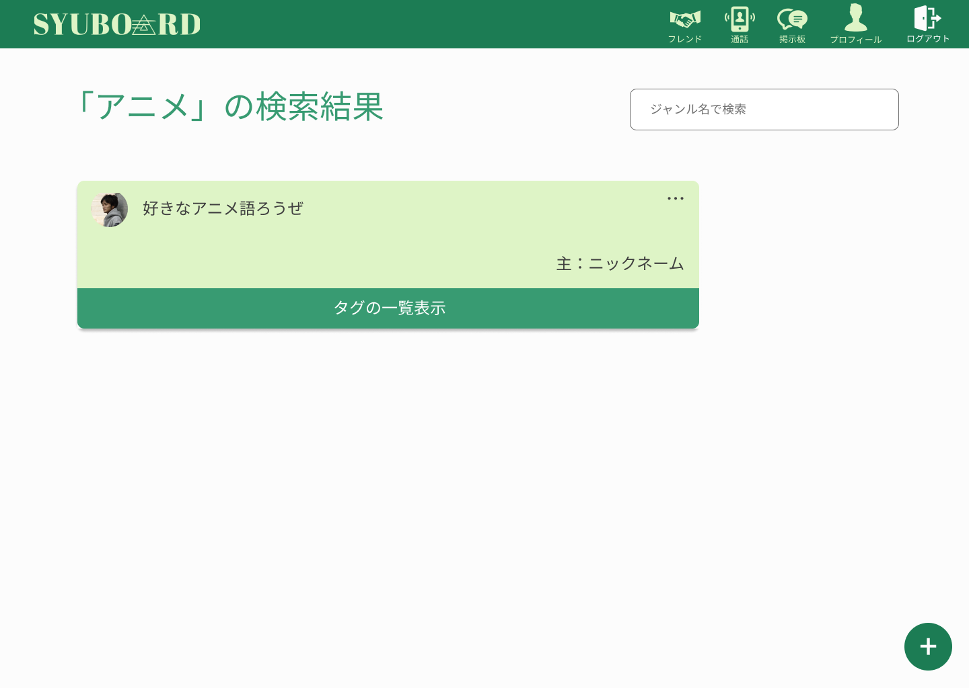
①

②
③

④

⑤

使用する部品
識別ID | ラベル |  | 入力／表示 | 部品の種類 |  | 表示桁数 | 入力桁数 | データ型 | 文字種 | 初期表示 | 設定元 |  | 設定先 | 説明
1 | 検索 |  | 入力 | テキストボックス |  | 10 | 50 |  |  |  | - |  | - | ジャンル名を入力するテキストボックス
2 | スレッド |  | - | リンク |  | - | - | - | - | - | - |  | - | スレッド内に遷移する
3 | - |  | - | - |  | - | - | - | - | - | - |  | -
4 | タグの一覧表示 |  | - | - |  | - | - | - | - | - | - |  | - | スレッドのタグを一覧表示する
5 |  |  |  | ボタン |  | - | - | - | - | - | - |  | - | スレッドを立てるボタンを表示する
6 | フレンド |  | - | アイコン（リンク） |  | - | - | - | - | - | - |  | - | フレンド表示画面に遷移する
7 | 通話 |  | - | アイコン（リンク） |  | - | - | - | - | - | - |  | - | 通話画面に遷移する
8 | 掲示板 |  | - | アイコン（リンク） |  | - | - | - | - | - | - |  | - | 掲示板画面に遷移する
9 | プロフィール |  | - | アイコン（リンク） |  | - | - | - | - | - | - |  | - | プロフィール画面に遷移する
10 | ログアウト |  | - | アイコン（リンク） |  | - | - | - | - | - | - |  | - | ログアウト処理をする

(G2-4-1)スレッド詳細画面
画面レイアウト定義
共通情報 |  | システム名 | SYUBOARD |  |  |  |  |  |  |  |  |  |  |  | 作成者 | 井上 光
 |  | 工程名 | システム設計 |  |  |  |  |  |  |  |  |  |  |  | 作成日付 | 20xx/xx/xx
①
 |  | ドキュメント名 | SYUBOARD 画面設計 |  |  |  |  |  |  |  |  |  |  |  | バージョン | v1.0
書誌情報 |  | 書誌名 |  |  |  |  |  |  |  |  |  |  |  |  | 更新者
 |  | 画面ID | G2-4-1 |  | 画面の名称 |  | キャンプについて |  |  |  |  |  |  |  | 更新日付
 |  | 概要
④
⑤
⑥
⑦
⑧
レイアウト図 |  |  |  |  |  |  |  |  |  |  |  | 操作手順

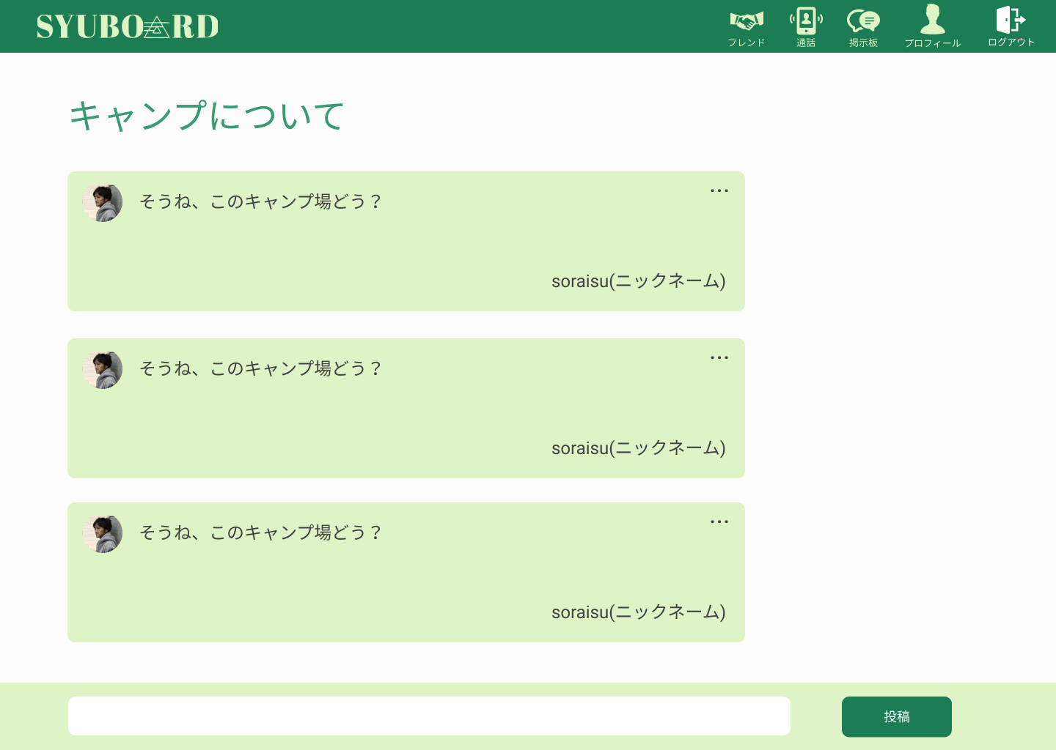
 |  |  |  |  |  |  |  |  |  |  |  | 1．チャットを入力し、投稿ボタンを押して投稿する

①

②

③

使用する部品
識別ID | ラベル |  | 入力／表示 | 部品の種類 |  | 表示桁数 | 入力桁数 | データ型 | 文字種 | 初期表示 | 設定元 |  | 設定先 | 説明
1 | - |  | - | ボタン |  | - | - | - | - | - | - |  | - | 削除、編集を表示
2 | - |  | 入力 | テキストボックス |  | 20 | 200 | 文字列型 | 全角/半角 | - | - |  | - | 投稿する文を入力
3 | 登校 |  | - | ボタン |  | - | - | - | - | - | - |  | - | 自分文をスレッド内に表示する
4 | フレンド |  | - | アイコン（リンク） |  | - | - | - | - | - | - |  | - | フレンド表示画面に遷移する
5 | 通話 |  | - | アイコン（リンク） |  | - | - | - | - | - | - |  | - | 通話画面に遷移する
6 | 掲示板 |  | - | アイコン（リンク） |  | - | - | - | - | - | - |  | - | 掲示板画面に遷移する
7 | プロフィール |  | - | アイコン（リンク） |  | - | - | - | - | - | - |  | - | プロフィール画面に遷移する
8 | ログアウト |  | - | アイコン（リンク） |  | - | - | - | - | - | - |  | - | ログアウト処理をする

(G2-5-1)他ユーザプロフィール画面
画面レイアウト定義
共通情報 |  | システム名 | SYUBOARD |  |  |  |  |  |  |  |  |  |  |  | 作成者 | 井上 光
 |  | 工程名 | システム設計 |  |  |  |  |  |  |  |  |  |  |  | 作成日付 | 20xx/xx/xx
①
 |  | ドキュメント名 | SYUBOARD 画面設計 |  |  |  |  |  |  |  |  |  |  |  | バージョン | v1.0
書誌情報 |  | 書誌名 |  |  |  |  |  |  |  |  |  |  |  |  | 更新者
 |  | 画面ID | G2-5-1 |  | 画面の名称 |  | 他ユーザプロフィール |  |  |  |  |  |  |  | 更新日付
 |  | 概要
⑧
⑨
⑩
⑪
⑫
レイアウト図 |  |  |  |  |  |  |  |  |  |  |  | 操作手順

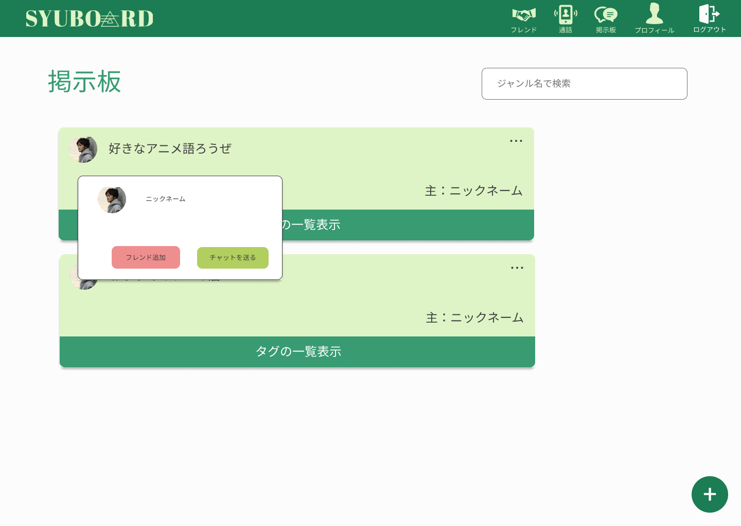
 |  |  |  |  |  |  |  |  |  |  |  | 1．フレンド追加ボタンを押し、フレンドを追加する
①
 |  |  |  |  |  |  |  |  |  |  |  | 2．チャットを送るボタンを押し、チャットを送る
②
③

⑤
⑥

④

⑦

使用する部品
識別ID | ラベル |  | 入力／表示 | 部品の種類 |  | 表示桁数 | 入力桁数 | データ型 | 文字種 | 初期表示 | 設定元 |  | 設定先 | 説明
1 | 検索 |  | 入力 | テキストボックス |  | 10 | 50 |  |  |  | - |  | - | ジャンル名を入力するテキストボックス
2 | スレッド |  | - | リンク |  | - | - | - | - | - | - |  | - | スレッド内に遷移する
3 | - |  | - | - |  | - | - | - | - | - | - |  | -
4 | タグの一覧表示 |  | - | - |  | - | - | - | - | - | - |  | - | スレッドのタグを一覧表示する
5 | フレンド追加 |  | - | ボタン |  | - | - | - | - | - | - |  | - | フレンドを追加する
6 | チャットを送る |  | - | ボタン |  | - | - | - | - | - | - |  | - | チャットを送る
7 | - |  | - | ボタン |  | - | - | - | - | - | - |  | - | スレッドを立てるボタン表示する
8 | フレンド |  | - | アイコン（リンク） |  | - | - | - | - | - | - |  | - | フレンド表示画面に遷移する
9 | 通話 |  | - | アイコン（リンク） |  | - | - | - | - | - | - |  | - | 通話画面に遷移する
10 | 掲示板 |  | - | アイコン（リンク） |  | - | - | - | - | - | - |  | - | 掲示板画面に遷移する
11 | プロフィール |  | - | アイコン（リンク） |  | - | - | - | - | - | - |  | - | プロフィール画面に遷移する
12 | ログアウト |  | - | アイコン（リンク） |  | - | - | - | - | - | - |  | - | ログアウト処理をする

(G2-6-1)スレッドオプション表示画面
画面レイアウト定義
共通情報 |  | システム名 | SYUBOARD |  |  |  |  |  |  |  |  |  |  |  | 作成者 | 井上 光
 |  | 工程名 | システム設計 |  |  |  |  |  |  |  |  |  |  |  | 作成日付 | 20xx/xx/xx
①
 |  | ドキュメント名 | SYUBOARD 画面設計 |  |  |  |  |  |  |  |  |  |  |  | バージョン | v1.0
書誌情報 |  | 書誌名 |  |  |  |  |  |  |  |  |  |  |  |  | 更新者
 |  | 画面ID | G2-6-1 |  | 画面の名称 |  | スレッドオプション表示 |  |  |  |  |  |  |  | 更新日付
 |  | 概要
①
①
①
①
レイアウト図 |  |  |  |  |  |  |  |  |  |  |  | 操作手順
①

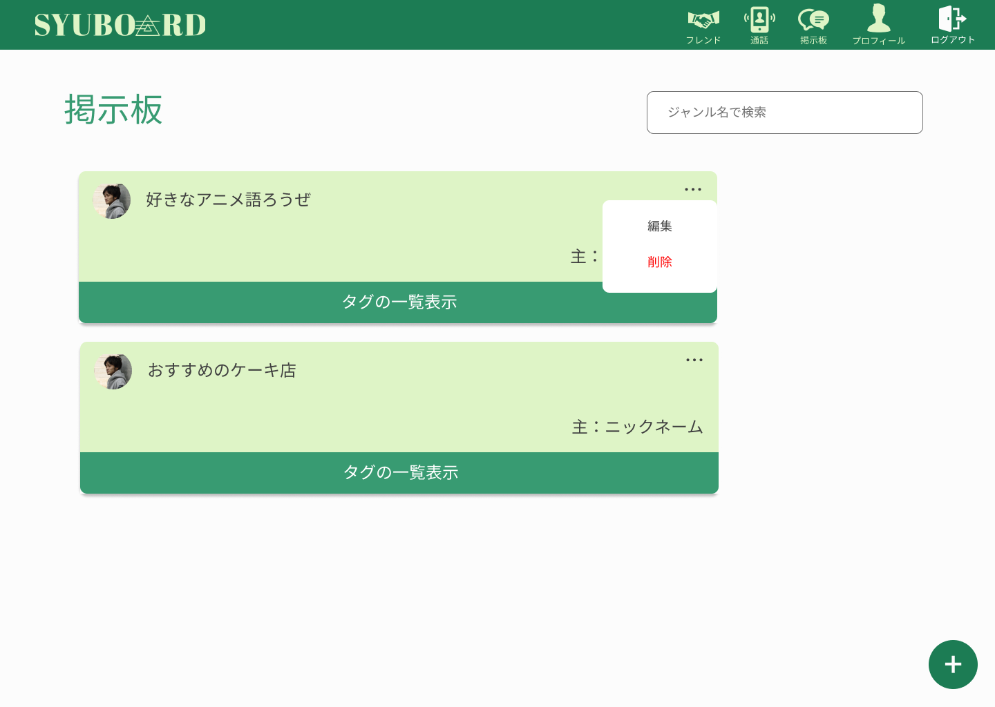
①

②
③
④
⑤

①

①

使用する部品
識別ID | ラベル |  | 入力／表示 | 部品の種類 |  | 表示桁数 | 入力桁数 | データ型 | 文字種 | 初期表示 | 設定元 |  | 設定先 | 説明
1 | 検索 |  | 入力 | テキストボックス |  | 10 | 50 |  |  |  | - |  | - | ジャンル名を入力するテキストボックス
2 | スレッド |  | - | リンク |  | - | - | - | - | - | - |  | - | スレッド内に遷移する
3 | - |  | - | - |  | - | - | - | - | - | - |  | -
4 | 編集 |  | - | - |  | - | - | - | - | - | - |  | - | スレッドの編集
5 | 削除 |  | - | ボタン |  | - | - | - | - | - | - |  | - | スレッドの削除
6 | チャットを送る |  | - | ボタン |  | - | - | - | - | - | - |  | - | チャットを送る
7 | - |  | - | ボタン |  | - | - | - | - | - | - |  | - | スレッドを立てるボタン表示する
8 | フレンド |  | - | アイコン（リンク） |  | - | - | - | - | - | - |  | - | フレンド表示画面に遷移する
9 | 通話 |  | - | アイコン（リンク） |  | - | - | - | - | - | - |  | - | 通話画面に遷移する
10 | 掲示板 |  | - | アイコン（リンク） |  | - | - | - | - | - | - |  | - | 掲示板画面に遷移する
11 | プロフィール |  | - | アイコン（リンク） |  | - | - | - | - | - | - |  | - | プロフィール画面に遷移する
12 | ログアウト |  | - | アイコン（リンク） |  | - | - | - | - | - | - |  | - | ログアウト処理をする

(G2-6-2)スレッド変更画面
画面レイアウト定義
共通情報 |  | システム名 | SYUBOARD |  |  |  |  |  |  |  |  |  |  |  | 作成者 | 井上 光
 |  | 工程名 | システム設計 |  |  |  |  |  |  |  |  |  |  |  | 作成日付 | 20xx/xx/xx
 |  | ドキュメント名 | SYUBOARD 画面設計 |  |  |  |  |  |  |  |  |  |  |  | バージョン | v1.0
書誌情報 |  | 書誌名 |  |  |  |  |  |  |  |  |  |  |  |  | 更新者
 |  | 画面ID | G2-6-2 |  | 画面の名称 |  | スレッド変更画面 |  |  |  |  |  |  |  | 更新日付
 |  | 概要
⑤
⑥
⑦
⑧
⑨
レイアウト図 |  |  |  |  |  |  |  |  |  |  |  | 操作手順

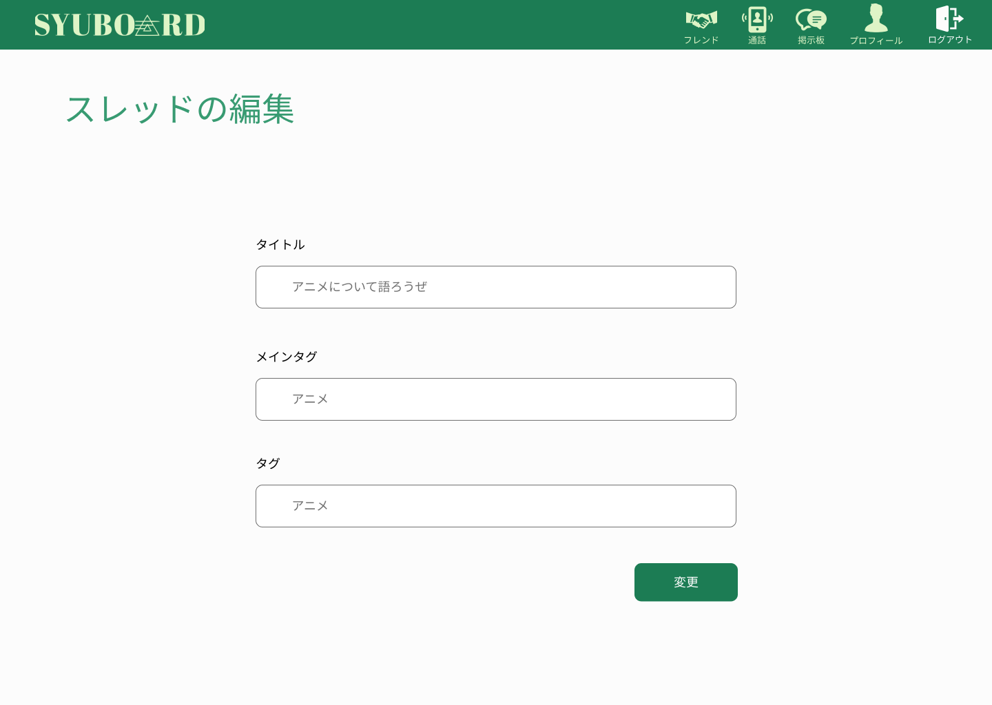
 |  |  |  |  |  |  |  |  |  |  |  | 1．タイトル、メインタグ、タグを入力し変更ボタンを押して
 |  |  |  |  |  |  |  |  |  |  |  | スレッドの変更をする

①

②

③

④

使用する部品
識別ID | ラベル |  | 入力／表示 | 部品の種類 |  | 表示桁数 | 入力桁数 | データ型 | 文字種 | 初期表示 | 設定元 |  | 設定先 | 説明
1 | タイトル |  | 入力 | テキストボックス |  | 10 | 50 | 文字列型 | 全角/半角 | - | - |  | - | タイトルを入力
2 | メインタグ |  | 入力 | テキストボックス |  | 10 | 50 | 文字列型 | 全角/半角 | - | - |  | - | メインタグを入力
3 | タグの一覧表示 |  | 入力 | テキストボックス |  | 10 | 50 | 文字列型 | 全角/半角 | - | - |  | - | タグを入力
4 | 変更 |  | - | ボタン |  | - | - | - | - | - | - |  | - | スレッド作成後画面に遷移
5 | フレンド |  | - | アイコン（リンク） |  | - | - | - | - | - | - |  | - | フレンド表示画面に遷移する
6 | 通話 |  | - | アイコン（リンク） |  | - | - | - | - | - | - |  | - | 通話画面に遷移する
7 | 掲示板 |  | - | アイコン（リンク） |  | - | - | - | - | - | - |  | - | 掲示板画面に遷移する
8 | プロフィール |  | - | アイコン（リンク） |  | - | - | - | - | - | - |  | - | プロフィール画面に遷移する
9 | ログアウト |  | - | アイコン（リンク） |  | - | - | - | - | - | - |  | - | ログアウト処理をする

(G2-6-3)スレッド削除確認画面
画面レイアウト定義
共通情報 |  | システム名 | SYUBOARD |  |  |  |  |  |  |  |  |  |  |  | 作成者 | 井上 光
 |  | 工程名 | システム設計 |  |  |  |  |  |  |  |  |  |  |  | 作成日付 | 20xx/xx/xx
①
 |  | ドキュメント名 | SYUBOARD 画面設計 |  |  |  |  |  |  |  |  |  |  |  | バージョン | v1.0
書誌情報 |  | 書誌名 |  |  |  |  |  |  |  |  |  |  |  |  | 更新者
 |  | 画面ID | G2-6-3 |  | 画面の名称 |  | スレッド削除確認画面 |  |  |  |  |  |  |  | 更新日付
 |  | 概要
③
④
⑤
⑥
⑦
レイアウト図 |  |  |  |  |  |  |  |  |  |  |  | 操作手順

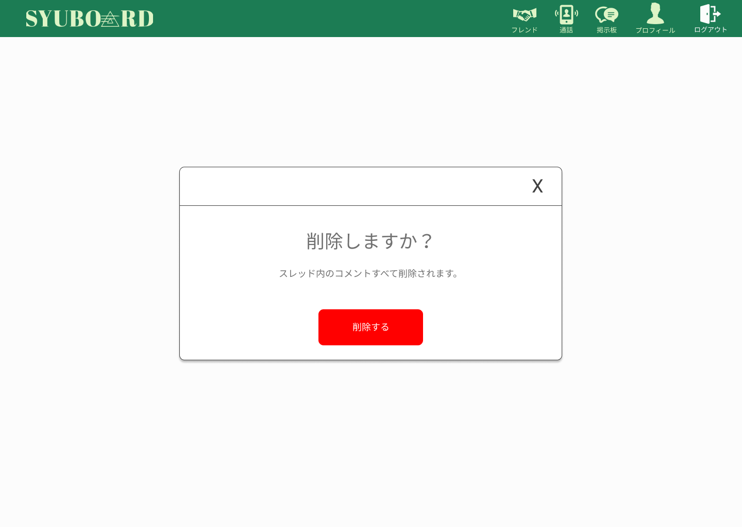
 |  |  |  |  |  |  |  |  |  |  |  | 1．削除ボタンを押し、スレッドを削除する

 |  |  |  |  |  |  |  |  |  |  |  | 2．×を押し、スレッド削除の表示を削除する
①

②

使用する部品
識別ID | ラベル |  | 入力／表示 | 部品の種類 |  | 表示桁数 | 入力桁数 | データ型 | 文字種 | 初期表示 | 設定元 |  | 設定先 | 説明
1 | - |  |  |  |  | - | - | - | - | - | - |  | - | 削除処理の表示を消す
2 | 削除する |  | - | ボタン |  | - | - | - | - | - | - |  | - | スレッドを削除する処理をする
3 | フレンド |  | - | アイコン（リンク） |  | - | - | - | - | - | - |  | - | フレンド表示画面に遷移する
4 | 通話 |  | - | アイコン（リンク） |  | - | - | - | - | - | - |  | - | 通話画面に遷移する
5 | 掲示板 |  | - | アイコン（リンク） |  | - | - | - | - | - | - |  | - | 掲示板画面に遷移する
6 | プロフィール |  | - | アイコン（リンク） |  | - | - | - | - | - | - |  | - | プロフィール画面に遷移する
7 | ログアウト |  | - | アイコン（リンク） |  | - | - | - | - | - | - |  | - | ログアウト処理をする

(G2-7-1)プロフィール画面
画面レイアウト定義
共通情報 |  | システム名 | SYUBOARD |  |  |  |  |  |  |  |  |  |  |  | 作成者 | 井上 光
 |  | 工程名 | システム設計 |  |  |  |  |  |  |  |  |  |  |  | 作成日付 | 20xx/xx/xx
①
 |  | ドキュメント名 | SYUBOARD 画面設計 |  |  |  |  |  |  |  |  |  |  |  | バージョン | v1.0
書誌情報 |  | 書誌名 |  |  |  |  |  |  |  |  |  |  |  |  | 更新者
 |  | 画面ID | G2-7-1 |  | 画面の名称 |  | ホームプロフィール画面 |  |  |  |  |  |  |  | 更新日付
 |  | 概要
④
⑤
⑥
⑦
⑧
レイアウト図 |  |  |  |  |  |  |  |  |  |  |  | 操作手順

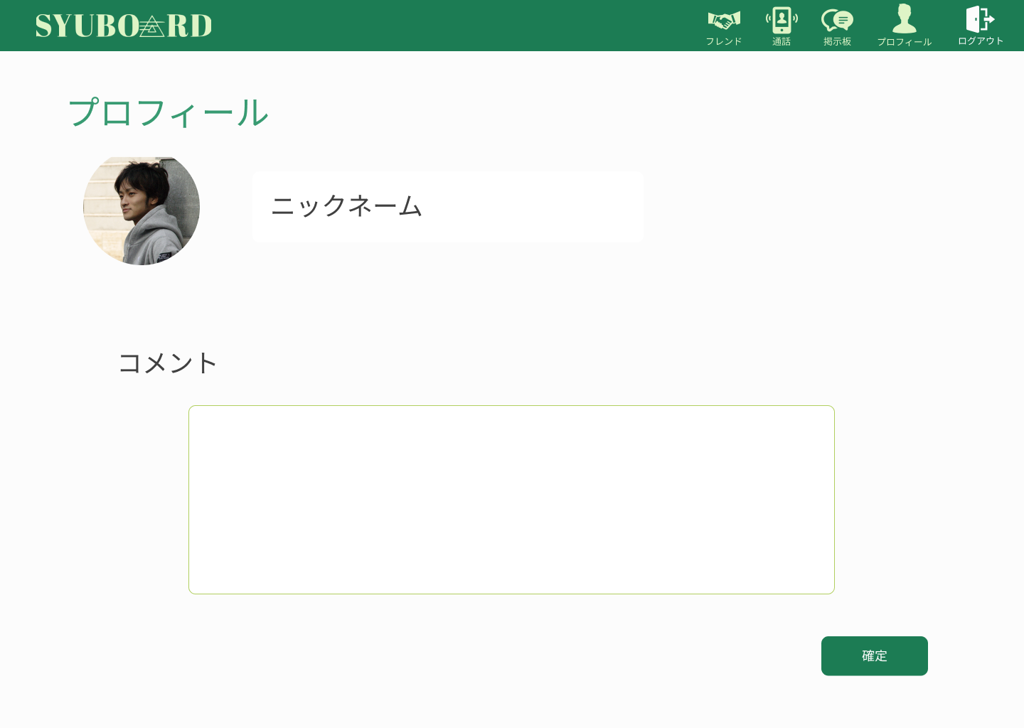
 |  |  |  |  |  |  |  |  |  |  |  | 1．ニックネームを入力する
①
 |  |  |  |  |  |  |  |  |  |  |  | 2．湖面を入力する
②
 |  |  |  |  |  |  |  |  |  |  |  | 3．確定ボタンを押し、プロフィールを反映させる
 |  |  |  |  |  |  |  |  |  |  |  | 入力漏れがある場合はもう一度入力する

③

使用する部品
識別ID | ラベル |  | 入力／表示 | 部品の種類 |  | 表示桁数 | 入力桁数 | データ型 | 文字種 | 初期表示 | 設定元 |  | 設定先 | 説明
1 | ニックネーム |  | 入力 | テキストボックス |  | 10 | 20 | 文字列型 | 全角/半角 | - | - |  | - | ニックネームを入力する
2 | コメント |  | 入力 | テキストボックス |  | 200 | 200 | 文字列型 |  | - | - |  | - | コメントを入力する
3 | 確定 |  | - | ボタン |  | - | - | - | - | - | - |  | -
4 | フレンド |  | - | アイコン（リンク） |  | - | - | - | - | - | - |  | - | フレンド表示画面に遷移する
5 | 通話 |  | - | アイコン（リンク） |  | - | - | - | - | - | - |  | - | 通話画面に遷移する
6 | 掲示板 |  | - | アイコン（リンク） |  | - | - | - | - | - | - |  | - | 掲示板画面に遷移する
7 | プロフィール |  | - | アイコン（リンク） |  | - | - | - | - | - | - |  | - | プロフィール画面に遷移する
8 | ログアウト |  | - | アイコン（リンク） |  | - | - | - | - | - | - |  | - | ログアウト処理をする

(G2-8-1)フレンド画面
画面レイアウト定義
共通情報 |  | システム名 | syuboard |  |  |  |  |  |  |  |  |  |  |  |  | 作成者 | 高橋幸暉
 |  | 工程名 | システム設計 |  |  |  |  |  |  |  |  |  |  |  |  | 作成日付 | 2021-10-21
①
 |  | ドキュメント名 | syuboardの画面設計 |  |  |  |  |  |  |  |  |  |  |  |  | バージョン | v1.0
書誌情報 |  | 書誌名 | フレンド表示画面 |  |  |  |  |  |  |  |  |  |  |  |  | 更新者
 |  | 画面ID | G2-8-1 |  | 画面の名称 |  | フレンド表示画面 |  |  |  |  |  |  |  |  | 更新日付
 |  | 概要 | 追加したフレンドを閲覧・選択する画面
レイアウト図 |  |  |  |  |  |  |  |  |  |  |  | 操作手順
①
②
③
④
⑤

⑥
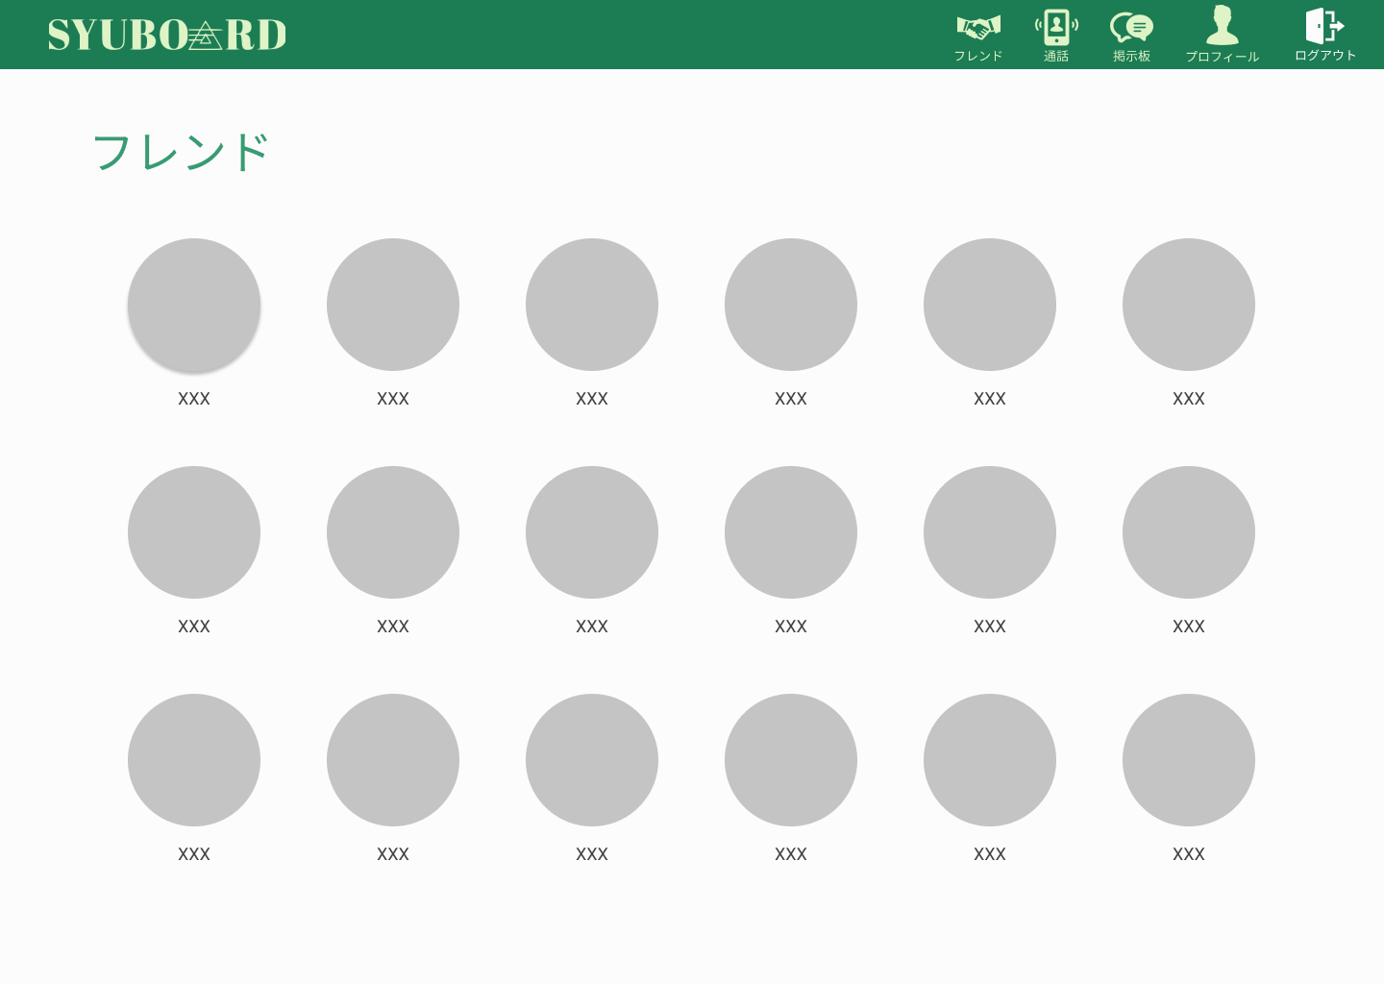
 |  |  |  |  |  |  |  |  |  |  |  |  |  | 1 | フレンドのアイコンをクリックして、
 |  |  |  |  |  |  |  |  |  |  |  |  |  |  | 個人チャット画面に遷移する

使用する部品
識別ID | ラベル |  | 入力／表示 | 部品の種類 |  | 表示桁数 | 入力桁数 | データ型 | 文字種 | 初期表示 | 設定元 |  | 設定先 |  | 説明
① | フレンド |  | - | アイコン（リンク） |  | - | - | - | - | - | - |  | - |  | フレンド表示画面に遷移する
② | 通話 |  | - | アイコン（リンク） |  | - | - | - | - | - | - |  | - |  | 通話画面に遷移する
③ | 掲示板 |  | - | アイコン（リンク） |  | - | - | - | - | - | - |  | - |  | 掲示板画面に遷移する
④ | プロフィール |  | - | アイコン（リンク） |  | - | - | - | - | - | - |  | - |  | プロフィール画面に遷移する
⑤ | ログアウト |  | - | アイコン（リンク） |  | - | - | - | - | - | - |  | - |  | ログアウト処理をする。
⑥ | フレンドアイコン |  | - | アイコン（リンク） |  | - | - | - | - | - | - |  | - |  | その人の個人チャット画面に遷移する

(G2-8-2)個人チャット画面
画面レイアウト定義
共通情報 |  | システム名 | syuboard |  |  |  |  |  |  |  |  |  |  |  |  | 作成者 | 高橋幸暉
 |  | 工程名 | システム設計 |  |  |  |  |  |  |  |  |  |  |  |  | 作成日付 | 2021-10-21
①
 |  | ドキュメント名 | syuboardの画面設計 |  |  |  |  |  |  |  |  |  |  |  |  | バージョン | v1.0
書誌情報 |  | 書誌名 | 個人チャット画面 |  |  |  |  |  |  |  |  |  |  |  |  | 更新者
 |  | 画面ID | G2-8-2 |  | 画面の名称 |  | 個人チャット画面 |  |  |  |  |  |  |  |  | 更新日付
 |  | 概要 | 登録したフレンドとチャットをする画面
レイアウト図 |  |  |  |  |  |  |  |  |  |  |  | 操作手順
①
②
③
④
⑤

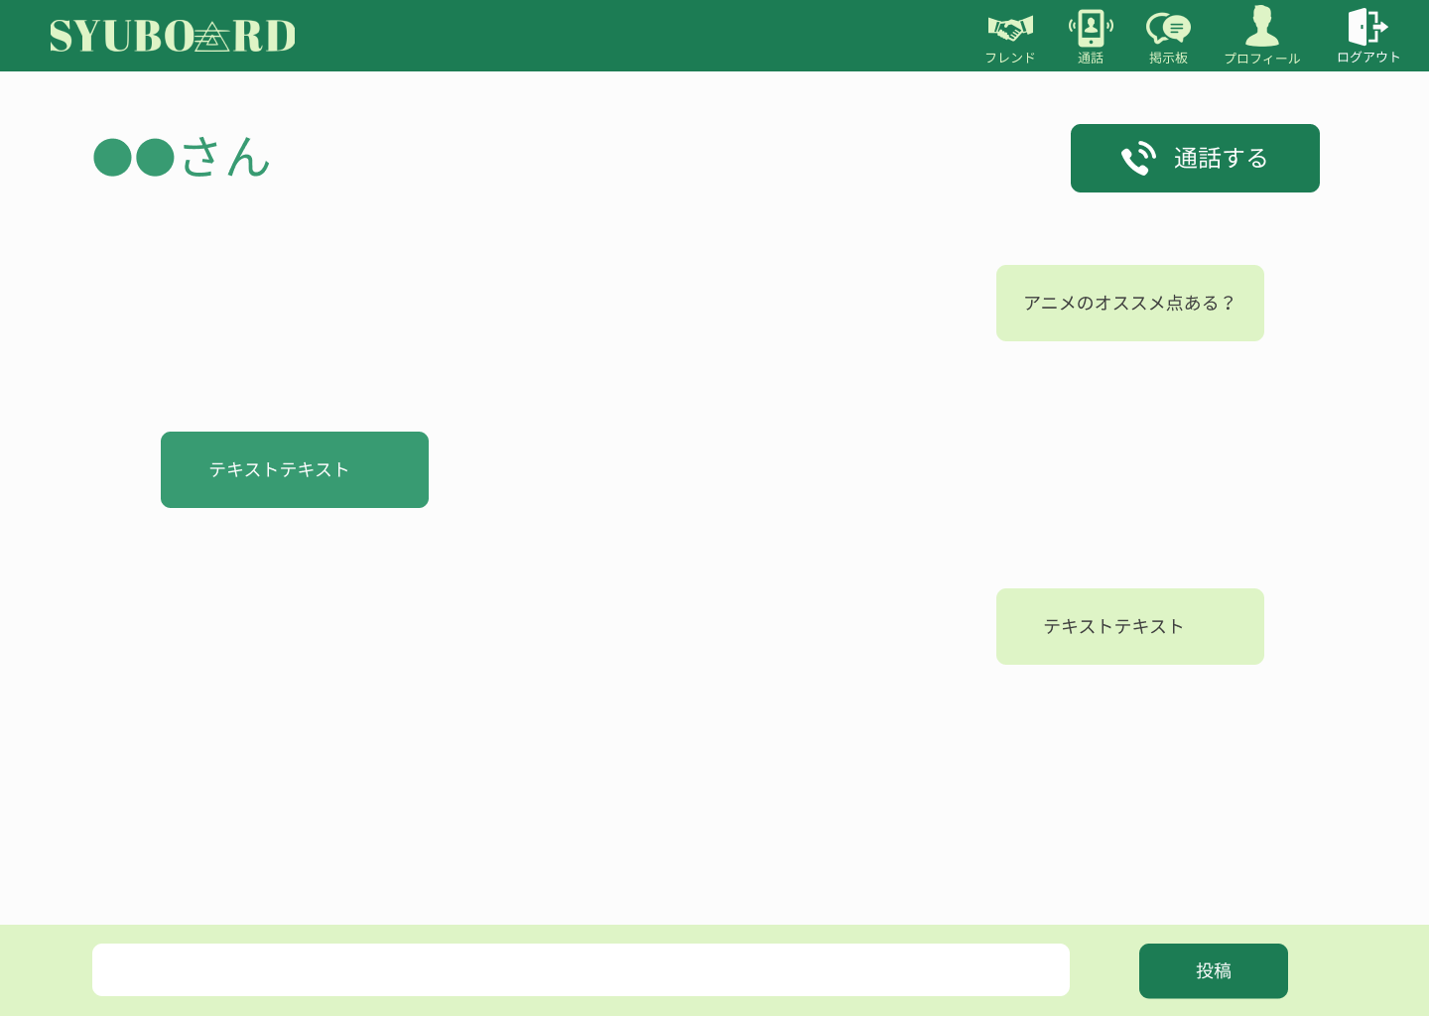
 |  |  |  |  |  |  |  |  |  |  |  |  |  | 1 | チャットを入力して、投稿ボタンを押して、
 |  |  |  |  |  |  |  |  |  |  |  |  |  |  | 投稿する

⑧
 |  |  |  |  |  |  |  |  |  |  |  |  |  | 2 | 通話ボタンを押して通話開始

⑥
⑦

使用する部品
識別ID | ラベル |  | 入力／表示 | 部品の種類 |  | 表示桁数 | 入力桁数 | データ型 | 文字種 | 初期表示 | 設定元 |  | 設定先 |  | 説明
① | フレンド |  | - | アイコン（リンク） |  | - | - | - | - | - | - |  | - |  | フレンド表示画面に遷移する
② | 通話 |  | - | アイコン（リンク） |  | - | - | - | - | - | - |  | - |  | 通話画面に遷移する
③ | 掲示板 |  | - | アイコン（リンク） |  | - | - | - | - | - | - |  | - |  | 掲示板画面に遷移する
④ | プロフィール |  | - | アイコン（リンク） |  | - | - | - | - | - | - |  | - |  | プロフィール画面に遷移する
⑤ | ログアウト |  | - | アイコン（リンク） |  | - | - | - | - | - | - |  | - |  | ログアウト処理をする。
⑥ | 投稿ボックス |  | 入力 | テキスト入力ボックス |  | - | 100桁 | 文字列型 | 半角/全角 | - | - |  | - |  | その人の個人チャット画面に遷移する
⑦ | 投稿ボタン |  | - | ボタン |  | - | - | - | - | - | - |  | - |  | 入力したチャットを投稿する
⑧ | 通話する |  | - | ボタン |  | - | - | - | - | - | - |  | - |  | 個人通話を開始する

(G2-8-3)個人通話画面
画面レイアウト定義
共通情報 |  | システム名 | syuboard |  |  |  |  |  |  |  |  |  |  |  |  | 作成者 | 高橋幸暉
 |  | 工程名 | システム設計 |  |  |  |  |  |  |  |  |  |  |  |  | 作成日付 | 2021-10-21
①
 |  | ドキュメント名 | syuboardの画面設計 |  |  |  |  |  |  |  |  |  |  |  |  | バージョン | v1.0
書誌情報 |  | 書誌名 | 個人通話画面 |  |  |  |  |  |  |  |  |  |  |  |  | 更新者
 |  | 画面ID | G2-8-3 |  | 画面の名称 |  | 個人通話画面 |  |  |  |  |  |  |  |  | 更新日付
 |  | 概要 | 追加したフレンドを閲覧・選択する画面
レイアウト図 |  |  |  |  |  |  |  |  |  |  |  | 操作手順
①
②
③

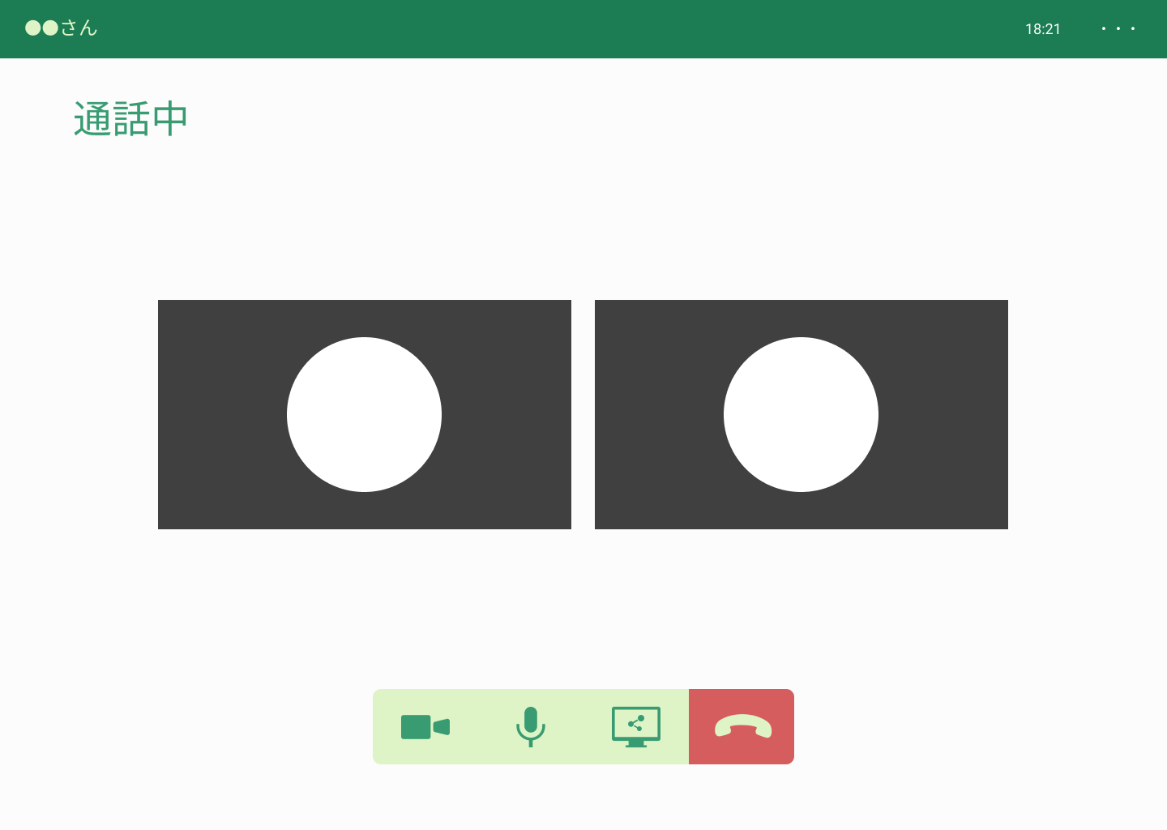
 |  |  |  |  |  |  |  |  |  |  |  |  |  | 1 | 通話できるまで待つ。
 |  |  |  |  |  |  |  |  |  |  |  |  |  |  | カメラ、マイク、画面共有それぞれを切り替える

 |  |  |  |  |  |  |  |  |  |  |  |  |  | 2 | 通話終了したいときは、通話終了する

④
⑤
⑥
⑦

使用する部品
識別ID | ラベル |  | 入力／表示 | 部品の種類 |  | 表示桁数 | 入力桁数 | データ型 | 文字種 | 初期表示 | 設定元 |  | 設定先 |  | 説明
① | フレンド名 |  | - | アイコン（リンク） |  | - | - | - | - | - | - |  | - |  | 現在通話しているフレンドの名前を表示
② | 時間 |  | - | アイコン（リンク） |  | - | - | - | - | - | - |  | - |  | 現在の時間を表示
③ | オプション |  | - | アイコン（リンク） |  | - | - | - | - | - | - |  | - |  | オプションを表示する
④ | カメラ |  | - | アイコン（リンク） |  | - | - | - | - | - | - |  | - |  | カメラのON/OFFを切り替える
⑤ | マイク |  | - | アイコン（リンク） |  | - | - | - | - | - | - |  | - |  | マイクのON/OFFを切り替える
⑥ | 画面共有 |  | - | アイコン（リンク） |  | - | - | - | - | - | - |  | - |  | 画面共有のON/OFFを切り替える
⑦ | 通話終了 |  | - | アイコン（リンク） |  | - | - | - | - | - | - |  | - |  | 通話を終了する

(G2-9-1)通話表示画面
画面レイアウト定義
共通情報 |  | システム名 | syuboard |  |  |  |  |  |  |  |  |  |  |  |  | 作成者 | 高橋幸暉
 |  | 工程名 | システム設計 |  |  |  |  |  |  |  |  |  |  |  |  | 作成日付 | 2021-10-21
①
 |  | ドキュメント名 | syuboardの画面設計 |  |  |  |  |  |  |  |  |  |  |  |  | バージョン | v1.0
書誌情報 |  | 書誌名 | 通話表示画面 |  |  |  |  |  |  |  |  |  |  |  |  | 更新者
 |  | 画面ID | G2-9-1 |  | 画面の名称 |  | 通話表示画面 |  |  |  |  |  |  |  |  | 更新日付
 |  | 概要 | 通話グループを表示する画面
①
③
④
⑤
レイアウト図 |  |  |  |  |  |  |  |  |  |  |  | 操作手順
②

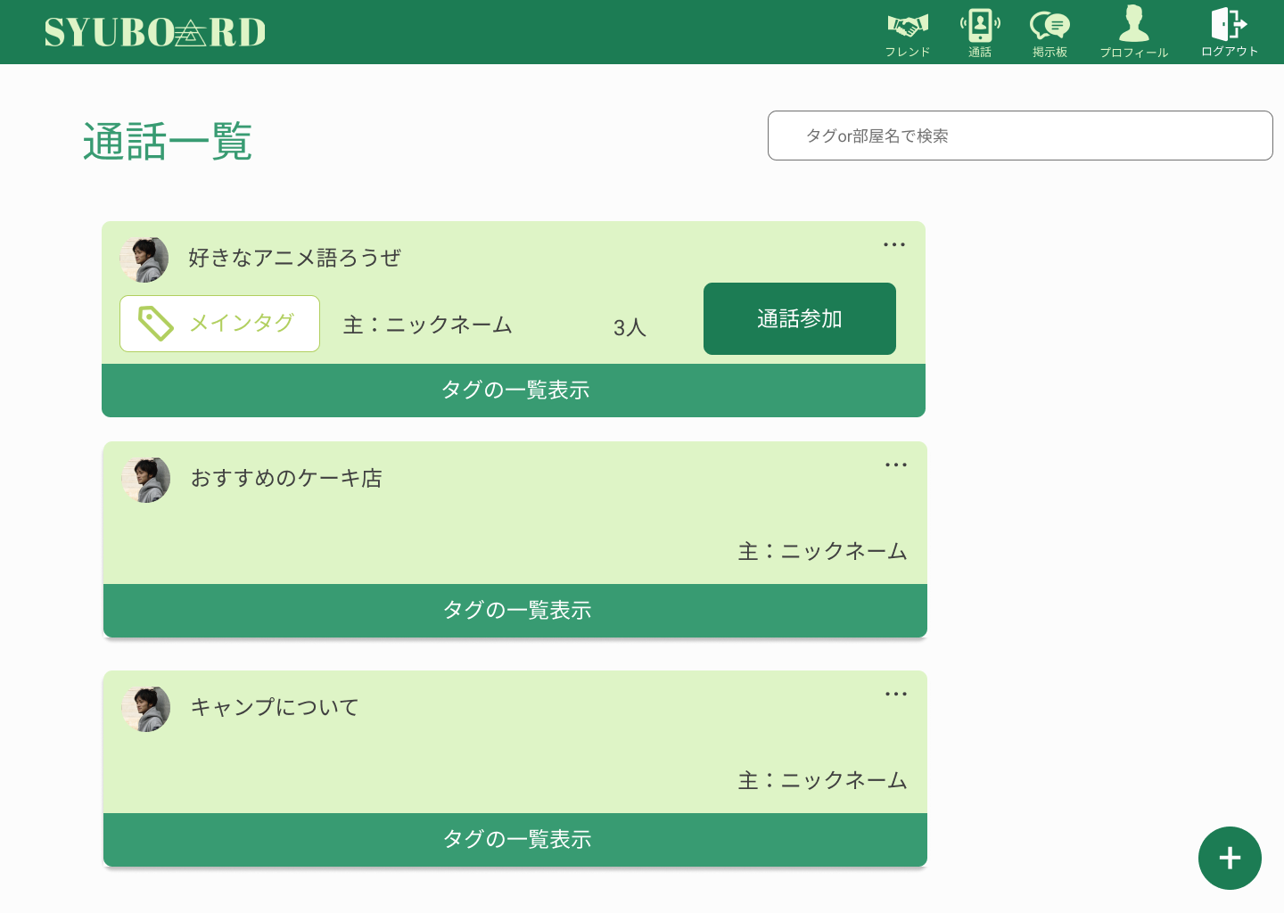
 |  |  |  |  |  |  |  |  |  |  |  |  |  | 1 | 通話するときは、通話参加ボタンを押して
 |  |  |  |  |  |  |  |  |  |  |  |  |  |  | グループ通話前画面に遷移する
⑥
 |  |  |  |  |  |  |  |  |  |  |  |  |  | 2 | タグの一覧表示を押してサブタグの表示する

⑧
⑦
 |  |  |  |  |  |  |  |  |  |  |  |  |  | 3 | 通話グループを追加したいときは、
 |  |  |  |  |  |  |  |  |  |  |  |  |  |  | 右下の＋ボタンを押して追加

⑨

使用する部品
識別ID | ラベル |  | 入力／表示 | 部品の種類 |  | 表示桁数 | 入力桁数 | データ型 | 文字種 | 初期表示 | 設定元 |  | 設定先 |  | 説明
① | フレンド |  | - | アイコン（リンク） |  | - | - | - | - | - | - |  | - |  | フレンド表示画面に遷移する
② | 通話 |  | - | アイコン（リンク） |  | - | - | - | - | - | - |  | - |  | 通話画面に遷移する
③ | 掲示板 |  | - | アイコン（リンク） |  | - | - | - | - | - | - |  | - |  | 掲示板画面に遷移する
④ | プロフィール |  | - | アイコン（リンク） |  | - | - | - | - | - | - |  | - |  | プロフィール画面に遷移する
⑤ | ログアウト |  | - | アイコン（リンク） |  | - | - | - | - | - | - |  | - |  | ログアウト処理をする。
⑥ | タグ、部屋名検索 |  | - | テキストボックス |  | - | - | - | - | - | - |  | - |  | タグ、部屋名を入力して検索する
⑦ | タグの一覧表示 |  | - | アイコン（リンク） |  | - | - | - | - | - | - |  | - |  | サブタグを一覧表示する
⑧ | 通話参加 |  | - | ボタン |  | - | - | - | - | - | - |  | - |  | 通話前参加画面に遷移する
⑨ | 追加ボタン |  | - | ボタン |  | - | - | - | - | - | - |  | - |  | 追加画面に遷移する

(G2-9-2)グループ通話前画面
画面レイアウト定義
共通情報 |  | システム名 | syuboard |  |  |  |  |  |  |  |  |  |  |  |  | 作成者 | 高橋幸暉
 |  | 工程名 | システム設計 |  |  |  |  |  |  |  |  |  |  |  |  | 作成日付 | 2021-10-21
①
 |  | ドキュメント名 | syuboardの画面設計 |  |  |  |  |  |  |  |  |  |  |  |  | バージョン | v1.0
書誌情報 |  | 書誌名 | グループ通話前画面 |  |  |  |  |  |  |  |  |  |  |  |  | 更新者
 |  | 画面ID | G2-9-2 |  | 画面の名称 |  | グループ通話前画面 |  |  |  |  |  |  |  |  | 更新日付
 |  | 概要 | 通話開始前に表示する画面
レイアウト図 |  |  |  |  |  |  |  |  |  |  |  | 操作手順
①
②
③
④
⑤

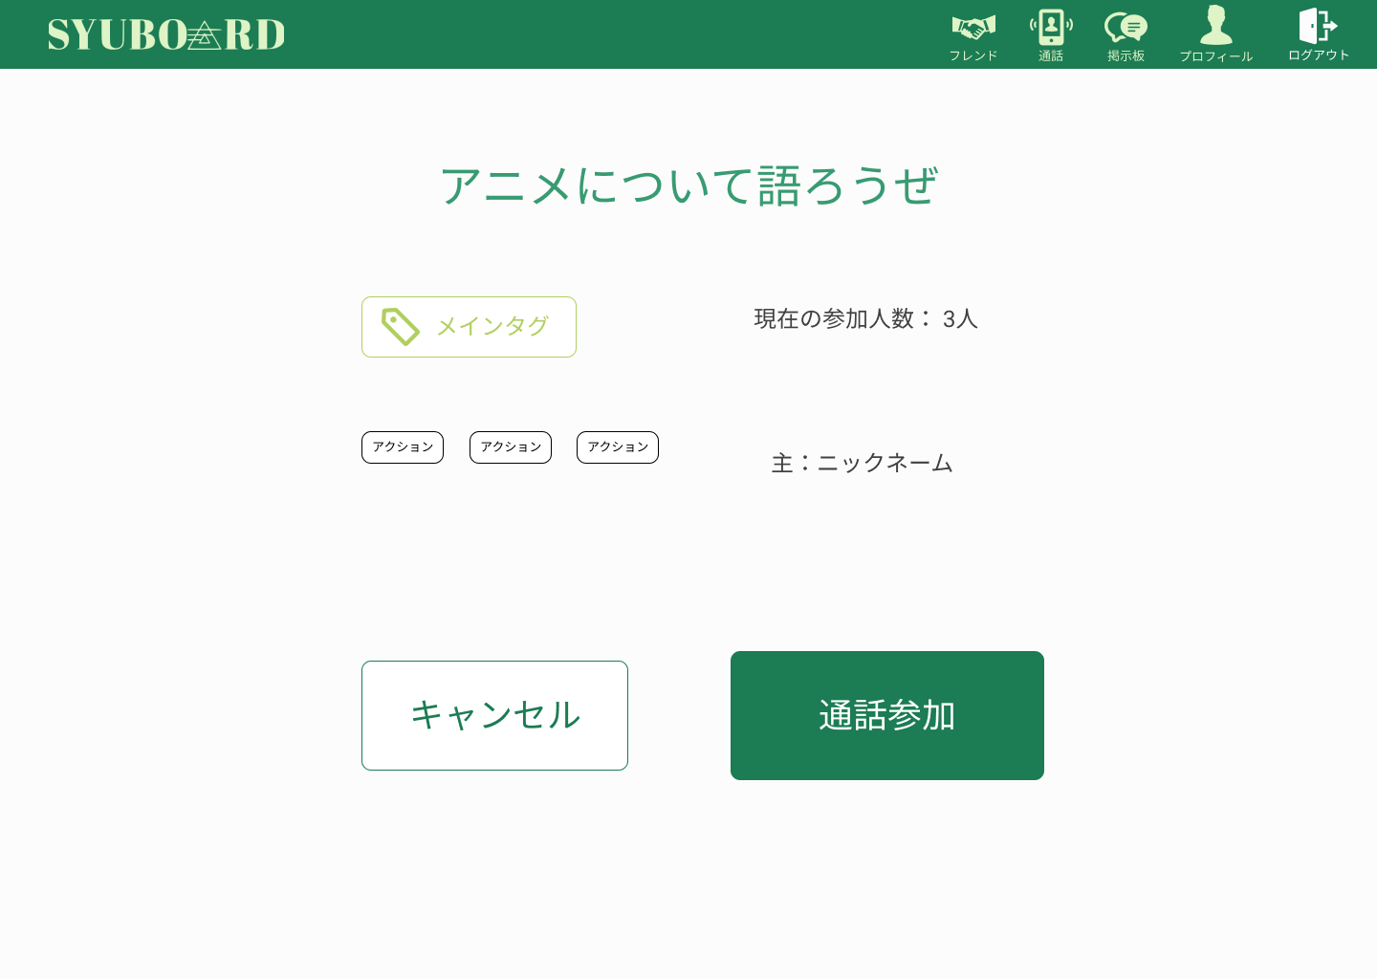
 |  |  |  |  |  |  |  |  |  |  |  |  |  | 1 | 通話内容の表示が行われるので
 |  |  |  |  |  |  |  |  |  |  |  |  |  |  | 通話内容を確認して参加する場合は
 |  |  |  |  |  |  |  |  |  |  |  |  |  |  | 通話参加ボタンを押す

 |  |  |  |  |  |  |  |  |  |  |  |  |  | 2 | 違う場合はキャンセルボタンを押して
 |  |  |  |  |  |  |  |  |  |  |  |  |  |  | キャンセルする

⑥
⑦

使用する部品
識別ID | ラベル |  | 入力／表示 | 部品の種類 |  | 表示桁数 | 入力桁数 | データ型 | 文字種 | 初期表示 | 設定元 |  | 設定先 |  | 説明
① | フレンド |  | - | アイコン（リンク） |  | - | - | - | - | - | - |  | - |  | フレンド表示画面に遷移する
② | 通話 |  | - | アイコン（リンク） |  | - | - | - | - | - | - |  | - |  | 通話画面に遷移する
③ | 掲示板 |  | - | アイコン（リンク） |  | - | - | - | - | - | - |  | - |  | 掲示板画面に遷移する
④ | プロフィール |  | - | アイコン（リンク） |  | - | - | - | - | - | - |  | - |  | プロフィール画面に遷移する
⑤ | ログアウト |  | - | アイコン（リンク） |  | - | - | - | - | - | - |  | - |  | ログアウト処理をする。
⑥ | キャンセル |  | - | ボタン |  | - | - | - | - | - | - |  | - |  | 通話表示画面に遷移する
⑦ | 通話開始 |  | - | ボタン |  | - | - | - | - | - | - |  | - |  | 通話画面に遷移する

(G2-9-3)グループ通話画面
画面レイアウト定義
共通情報 |  | システム名 | syuboard |  |  |  |  |  |  |  |  |  |  |  |  | 作成者 | 高橋幸暉
 |  | 工程名 | システム設計 |  |  |  |  |  |  |  |  |  |  |  |  | 作成日付 | 2021-10-21
①
 |  | ドキュメント名 | syuboardの画面設計 |  |  |  |  |  |  |  |  |  |  |  |  | バージョン | v1.0
書誌情報 |  | 書誌名 | グループ通話画面 |  |  |  |  |  |  |  |  |  |  |  |  | 更新者
 |  | 画面ID | G2-9-3 |  | 画面の名称 |  | グループ通話画面 |  |  |  |  |  |  |  |  | 更新日付
 |  | 概要 | グループで通話しているときの画面
レイアウト図 |  |  |  |  |  |  |  |  |  |  |  | 操作手順
①
②
③
④

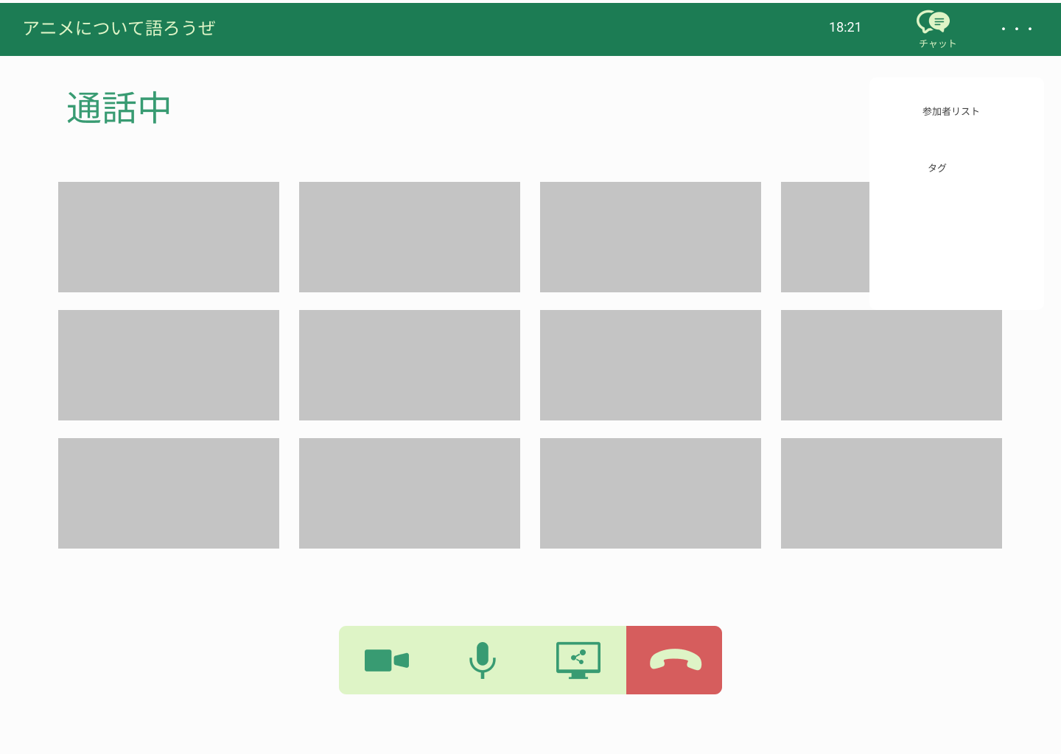
 |  |  |  |  |  |  |  |  |  |  |  |  |  | 1 | 通話できるまで待つ。
 |  |  |  |  |  |  |  |  |  |  |  |  |  |  | カメラ、マイク、画面共有それぞれを切り替える

 |  |  |  |  |  |  |  |  |  |  |  |  |  | 2 | 通話終了したいときは、通話終了する

 |  |  |  |  |  |  |  |  |  |  |  |  |  | 3 | ・・・を押してオプションを表示する

⑤
⑥
⑦
⑧

使用する部品
識別ID | ラベル |  | 入力／表示 | 部品の種類 |  | 表示桁数 | 入力桁数 | データ型 | 文字種 | 初期表示 | 設定元 |  | 設定先 |  | 説明
① | タイトル名 |  | - | アイコン（リンク） |  | - | - | - | - | - | - |  | - |  | 現在通話しているフレンドの名前を表示
② | 時間 |  | - | アイコン（リンク） |  | - | - | - | - | - | - |  | - |  | 現在の時間を表示
③ | チャットボタン |  | - | アイコン（リンク） |  | - | - | - | - | - | - |  | - |  | オプションを表示する
④ | オプション |  | - | アイコン（リンク） |  | - | - | - | - | - | - |  | - |  | カメラのON/OFFを切り替える
⑤ | カメラ |  | - | ボタン |  | - | - | - | - | - | - |  | - |  | マイクのON/OFFを切り替える
⑥ | マイク |  | - | ボタン |  | - | - | - | - | - | - |  | - |  | 画面共有のON/OFFを切り替える
⑦ | 画面共有 |  | - | ボタン |  | - | - | - | - | - | - |  | - |  | 画面共有を切り替える
⑧ | 通話終了 |  | - | ボタン |  | - | - | - | - | - | - |  | - |  | 通話を終了する

(G2-9-4)グループ通話画面（参加者表示）
画面レイアウト定義
共通情報 |  | システム名 | syuboard |  |  |  |  |  |  |  |  |  |  |  |  | 作成者 | 高橋幸暉
 |  | 工程名 | システム設計 |  |  |  |  |  |  |  |  |  |  |  |  | 作成日付 | 2021-10-21
①
 |  | ドキュメント名 | syuboardの画面設計 |  |  |  |  |  |  |  |  |  |  |  |  | バージョン | v1.0
書誌情報 |  | 書誌名 | グループ通話画面（参加者表示） |  |  |  |  |  |  |  |  |  |  |  |  | 更新者
 |  | 画面ID | G2-9-4 |  | 画面の名称 |  | グループ通話画面（参加者表示） |  |  |  |  |  |  |  |  | 更新日付
 |  | 概要 | 通話グループに入っている参加者を表示する画面
レイアウト図 |  |  |  |  |  |  |  |  |  |  |  | 操作手順
①
②
③
④

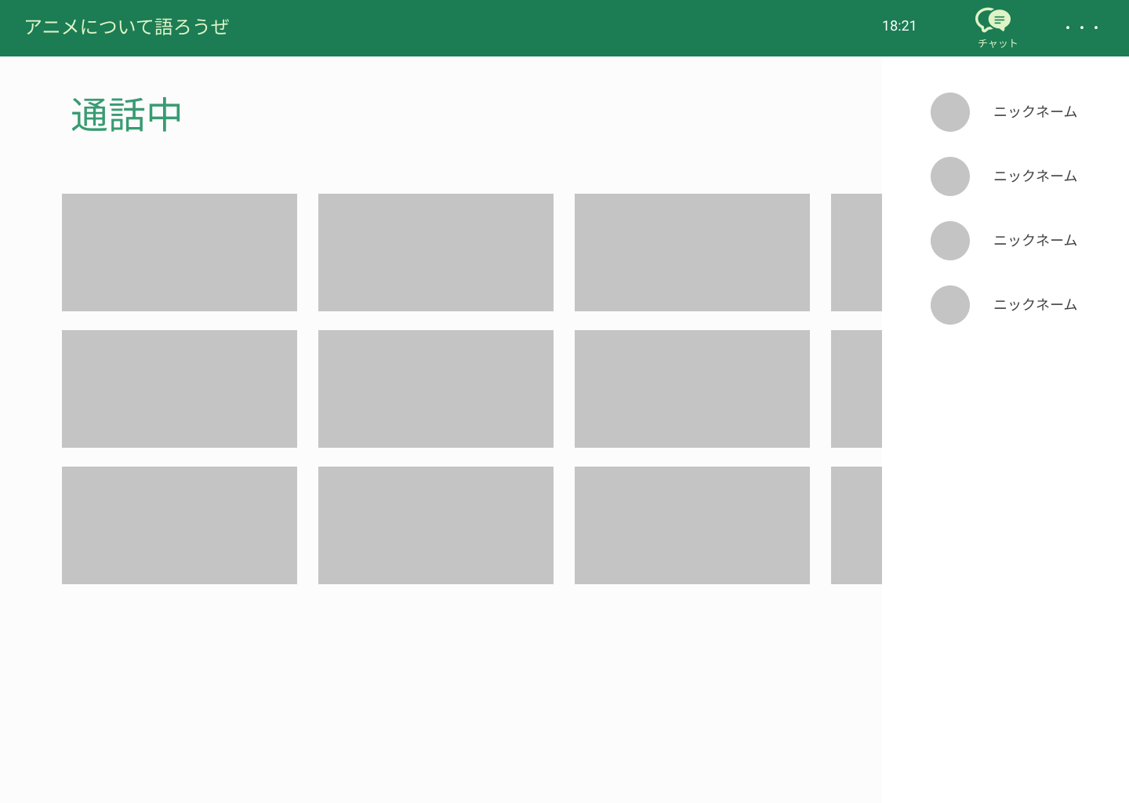
 |  |  |  |  |  |  |  |  |  |  |  |  |  | 1 | 右上の・・・のボタンを押して参加者表示を押して
 |  |  |  |  |  |  |  |  |  |  |  |  |  |  | 参加者を表示する

⑨

⑤
⑥
⑦
⑧

使用する部品
識別ID | ラベル |  | 入力／表示 | 部品の種類 |  | 表示桁数 | 入力桁数 | データ型 | 文字種 | 初期表示 | 設定元 |  | 設定先 |  | 説明
① | タイトル名 |  | - | アイコン（リンク） |  | - | - | - | - | - | - |  | - |  | 現在通話しているフレンドの名前を表示
② | 時間 |  | - | アイコン（リンク） |  | - | - | - | - | - | - |  | - |  | 現在の時間を表示
③ | チャットボタン |  | - | アイコン（リンク） |  | - | - | - | - | - | - |  | - |  | オプションを表示する
④ | オプション |  | - | アイコン（リンク） |  | - | - | - | - | - | - |  | - |  | カメラのON/OFFを切り替える
⑤ | カメラ |  | - | ボタン |  | - | - | - | - | - | - |  | - |  | マイクのON/OFFを切り替える
⑥ | マイク |  | - | ボタン |  | - | - | - | - | - | - |  | - |  | 画面共有のON/OFFを切り替える
⑦ | 画面共有 |  | - | ボタン |  | - | - | - | - | - | - |  | - |  | 画面共有を切り替える
⑧ | 通話終了 |  | - | ボタン |  | - | - | - | - | - | - |  | - |  | 通話を終了する
⑨ | 参加者表示 |  | - | リスト |  | - | - | - | - | - | - |  | - |  | 今通話している参加者を表示する

(G2-9-5)グループ通話画面（タグ）
画面レイアウト定義
共通情報 |  | システム名 | syuboard |  |  |  |  |  |  |  |  |  |  |  |  | 作成者 | 高橋幸暉
 |  | 工程名 | システム設計 |  |  |  |  |  |  |  |  |  |  |  |  | 作成日付 | 2021-10-21
①
 |  | ドキュメント名 | syuboardの画面設計 |  |  |  |  |  |  |  |  |  |  |  |  | バージョン | v1.0
書誌情報 |  | 書誌名 | グループ通話画面（タグ） |  |  |  |  |  |  |  |  |  |  |  |  | 更新者
 |  | 画面ID | G2-9-5 |  | 画面の名称 |  | グループ通話画面（タグ） |  |  |  |  |  |  |  |  | 更新日付
 |  | 概要 | 通話グループ内のタグを表示する画面
レイアウト図 |  |  |  |  |  |  |  |  |  |  |  | 操作手順
①
②
③
④

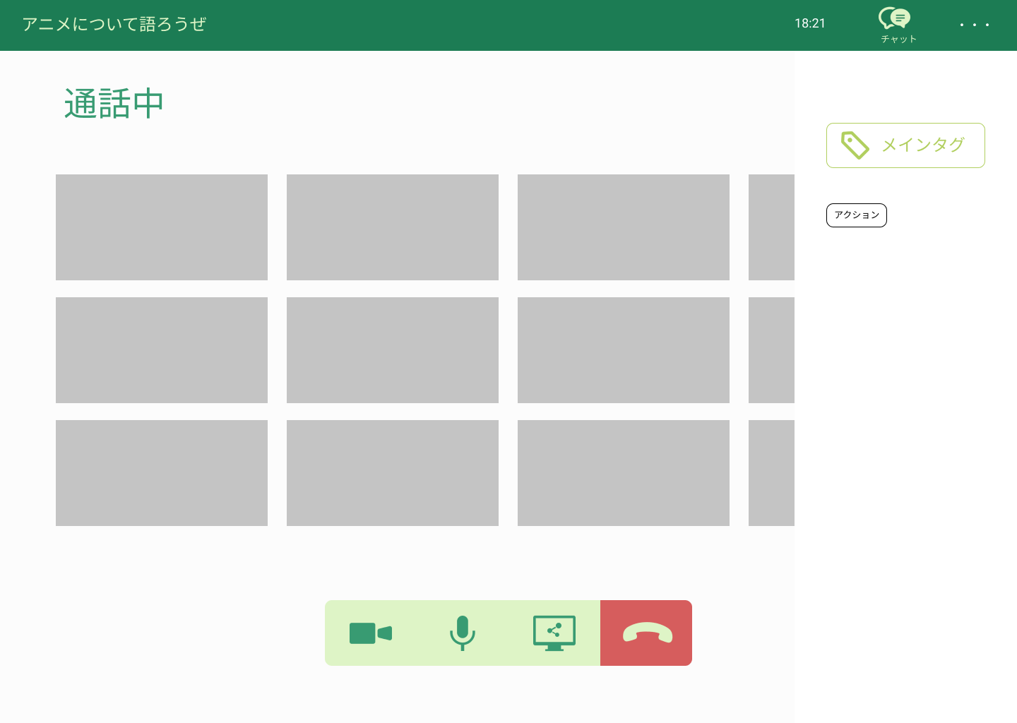
 |  |  |  |  |  |  |  |  |  |  |  |  |  | 1 | 右上の・・・を押してタグを押してメインと
 |  |  |  |  |  |  |  |  |  |  |  |  |  |  | サブタグを表示する

⑨

⑤
⑥
⑦
⑧

使用する部品
識別ID | ラベル |  | 入力／表示 | 部品の種類 |  | 表示桁数 | 入力桁数 | データ型 | 文字種 | 初期表示 | 設定元 |  | 設定先 |  | 説明
① | タイトル名 |  | - | アイコン（リンク） |  | - | - | - | - | - | - |  | - |  | 現在通話しているフレンドの名前を表示
② | 時間 |  | - | アイコン（リンク） |  | - | - | - | - | - | - |  | - |  | 現在の時間を表示
③ | チャットボタン |  | - | アイコン（リンク） |  | - | - | - | - | - | - |  | - |  | オプションを表示する
④ | オプション |  | - | アイコン（リンク） |  | - | - | - | - | - | - |  | - |  | カメラのON/OFFを切り替える
⑤ | カメラ |  | - | ボタン |  | - | - | - | - | - | - |  | - |  | マイクのON/OFFを切り替える
⑥ | マイク |  | - | ボタン |  | - | - | - | - | - | - |  | - |  | 画面共有のON/OFFを切り替える
⑦ | 画面共有 |  | - | ボタン |  | - | - | - | - | - | - |  | - |  | 画面共有を切り替える
⑧ | 通話終了 |  | - | ボタン |  | - | - | - | - | - | - |  | - |  | 通話を終了する
⑨ | タグ表示 |  | - | テキスト |  | - | - | - | - | - | - |  | - |  | タグを表示する

(G2-9-6)グループ通話画面（チャット）
画面レイアウト定義
共通情報 |  | システム名 | syuboard |  |  |  |  |  |  |  |  |  |  |  |  | 作成者 | 高橋幸暉
 |  | 工程名 | システム設計 |  |  |  |  |  |  |  |  |  |  |  |  | 作成日付 | 2021-10-21
①
 |  | ドキュメント名 | syuboardの画面設計 |  |  |  |  |  |  |  |  |  |  |  |  | バージョン | v1.0
書誌情報 |  | 書誌名 | グループ通話画面（チャット） |  |  |  |  |  |  |  |  |  |  |  |  | 更新者
 |  | 画面ID | G2-9-6 |  | 画面の名称 |  | グループ通話画面（チャット） |  |  |  |  |  |  |  |  | 更新日付
 |  | 概要 | 通話グループ内のチャットを表示する画面
レイアウト図 |  |  |  |  |  |  |  |  |  |  |  | 操作手順
①
②
③
④

 |  |  |  |  |  |  |  |  |  |  |  |  |  | 1 | 右上にあるチャットボタンを押す
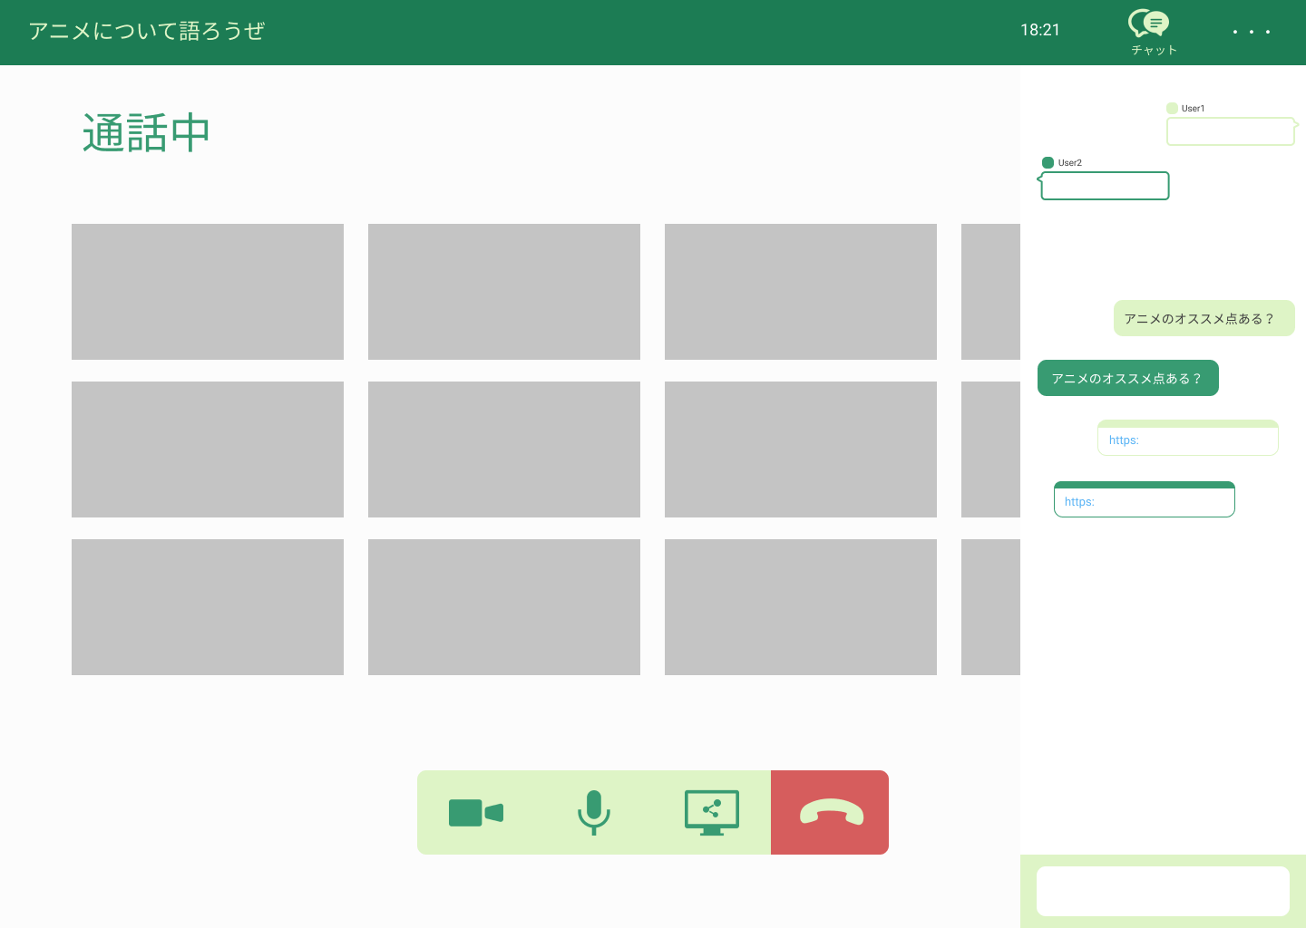
⑨
 |  |  |  |  |  |  |  |  |  |  |  |  |  | 2 | 右側にチャットの画面を映るので、
 |  |  |  |  |  |  |  |  |  |  |  |  |  |  | チャットを入力する
⑩

⑪

⑤
⑥
⑦
⑧

使用する部品
識別ID | ラベル |  | 入力／表示 | 部品の種類 |  | 表示桁数 | 入力桁数 | データ型 | 文字種 | 初期表示 | 設定元 |  | 設定先 |  | 説明
① | タイトル名 |  | - | アイコン（リンク） |  | - | - | - | - | - | - |  | - |  | 現在通話しているフレンドの名前を表示
② | 時間 |  | - | アイコン（リンク） |  | - | - | - | - | - | - |  | - |  | 現在の時間を表示
③ | チャットボタン |  | - | アイコン（リンク） |  | - | - | - | - | - | - |  | - |  | オプションを表示する
④ | オプション |  | - | アイコン（リンク） |  | - | - | - | - | - | - |  | - |  | カメラのON/OFFを切り替える
⑤ | カメラ |  | - | ボタン |  | - | - | - | - | - | - |  | - |  | マイクのON/OFFを切り替える
⑥ | マイク |  | - | ボタン |  | - | - | - | - | - | - |  | - |  | 画面共有のON/OFFを切り替える
⑦ | 画面共有 |  | - | ボタン |  | - | - | - | - | - | - |  | - |  | 画面共有を切り替える
⑧ | 通話終了 |  | - | ボタン |  | - | - | - | - | - | - |  | - |  | 通話を終了する
⑨ | 吹き出し（相手側） |  | 表示 | テキスト |  | 100 | - | 文字列 | - | - | - |  | - |  | 相手側の話している事を表示する
⑩ | 吹き出し（自分側） |  | 表示 | テキスト |  | 100 | - | 文字列 | - | - | - |  | - |  | 自分側の話している事を表示する
⑪ | テキストボックス |  | 入力 | テキストボックス |  | - | 100 | 文字列 | - | - | - |  | - |  | タグを表示する

(G2-9-7)グループ通話作成画面（
画面レイアウト定義
共通情報 |  | システム名 | syuboard |  |  |  |  |  |  |  |  |  |  |  |  | 作成者 | 高橋幸暉
 |  | 工程名 | システム設計 |  |  |  |  |  |  |  |  |  |  |  |  | 作成日付 | 2021-10-21
①
 |  | ドキュメント名 | syuboardの画面設計 |  |  |  |  |  |  |  |  |  |  |  |  | バージョン | v1.0
書誌情報 |  | 書誌名 | グループ通話作成画面 |  |  |  |  |  |  |  |  |  |  |  |  | 更新者
 |  | 画面ID | G2-9-7 |  | 画面の名称 |  | グループ通話作成画面 |  |  |  |  |  |  |  |  | 更新日付
 |  | 概要 | 通話グループを作成する画面
①
③
④
⑤
レイアウト図 |  |  |  |  |  |  |  |  |  |  |  | 操作手順
②

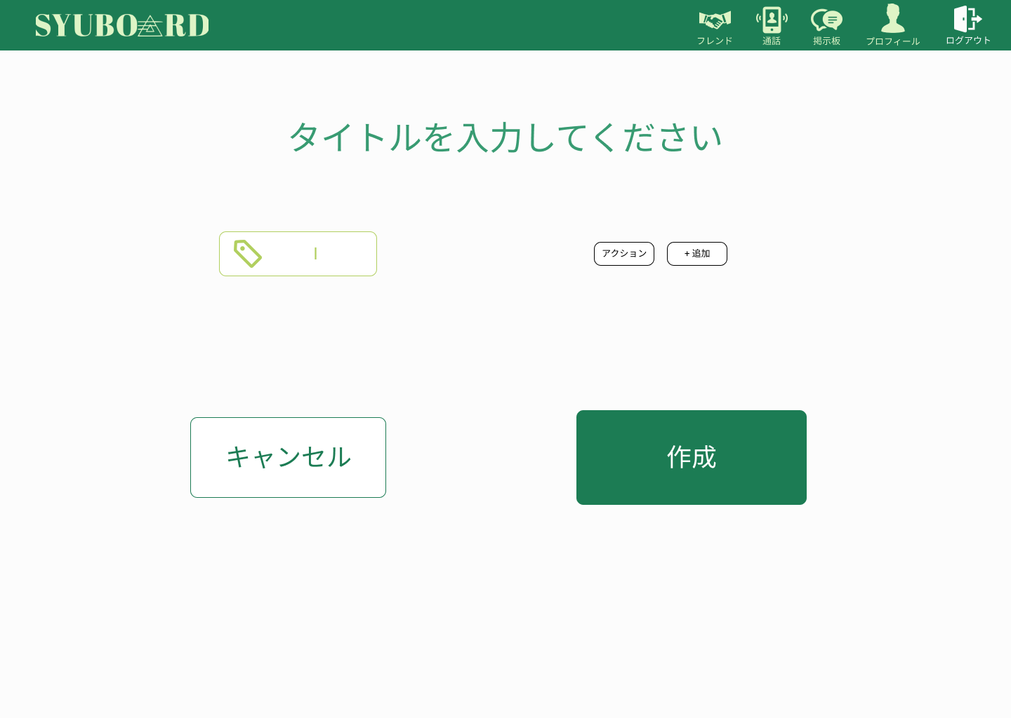
 |  |  |  |  |  |  |  |  |  |  |  |  |  | 1 | 通話グループのタイトルや、
 |  |  |  |  |  |  |  |  |  |  |  |  |  |  | メインタグ、サブタグを設定する
⑥
 |  |  |  |  |  |  |  |  |  |  |  |  |  | 2 | 通話グループ作成をキャンセルする場合
 |  |  |  |  |  |  |  |  |  |  |  |  |  |  | キャンセルボタンを押す
⑦
⑨
 |  |  |  |  |  |  |  |  |  |  |  |  |  | 3 | 作成ボタンを押してグループを作成する
⑧

⑩
⑪

使用する部品
識別ID | ラベル |  | 入力／表示 | 部品の種類 |  | 表示桁数 | 入力桁数 | データ型 | 文字種 | 初期表示 | 設定元 |  | 設定先 |  | 説明
① | フレンド |  | - | アイコン（リンク） |  | - | - | - | - | - | - |  | - |  | フレンド表示画面に遷移する
② | 通話 |  | - | アイコン（リンク） |  | - | - | - | - | - | - |  | - |  | 通話画面に遷移する
③ | 掲示板 |  | - | アイコン（リンク） |  | - | - | - | - | - | - |  | - |  | 掲示板画面に遷移する
④ | プロフィール |  | - | アイコン（リンク） |  | - | - | - | - | - | - |  | - |  | プロフィール画面に遷移する
⑤ | ログアウト |  | - | アイコン（リンク） |  | - | - | - | - | - | - |  | - |  | ログアウト処理をする。
⑥ | タイトル入力 |  | - | テキストボックス |  | - | - | - | - | - | - |  | - |  | 通話グループのタイトルを入力する
⑦ | メインタグ入力 |  | 入力 | テキストボックス |  | - | - | - | - | - | - |  | - |  | メインタグを設定する
⑧ | サブタグ |  | 表示 | テキスト |  | - | - | - | - | - | - |  | - |  | 追加したサブタグが表示される
⑨ | サブタグ入力 |  | 入力 | テキストボックス |  | 100 | - | 文字列 | - | - | - |  | - |  | サブタグの入力をする
⑩ | キャンセルボタン |  | - | ボタン |  | 100 | - | 文字列 | - | - | - |  | - |  | 通話表示画面に遷移する
⑪ | 作成ボタン |  | - | ボタン |  | - | 100 | 文字列 | - | - | - |  | - |  | 通話表示画面に遷移する

